全体サマリ
20250628_0628vs創成館2nd

デバイスID | 選手名 | ポジション | 計測開始（JST） | 計測終了（JST） | 計測時間 (hh:mm:ss) | 走行距離(m) | %HIR | ハイスピード 距離(m) | スプリント回数 (24.00km/h) | スプリント回数 (20.00km/h) | スプリント回数 (18.00km/h) | スプリント 距離(m) (24.00km/h) | スプリント距離(m) (20.00km/h) | スプリント距離(m) (18.00km/h) | ZONE別走行距離（m） |  |  |  |  |  | 1分毎走行距離(m) | 平均速度（km/h） | 今回最高 速度（km/h） | 高強度 エフォート | 加速回数 (3.0m/s^2) | 加速回数 (2.5m/s^2) | 加速回数 (2.0m/s^2) | 加速度max (m/s^2) | 減速回数 (3.0m/s^2) | 減速回数 (2.5m/s^2) | 減速回数 (2.0m/s^2) | 減速度max (m/s^2) | インパクト回数 |  |  |  |  |  | HMLD(m) | HML/min | HMLC | 消費カロリー (速度)
 |  |  |  |  |  |  |  |  |  |  |  |  |  |  | -5.4km/h | 5.4km/h-12.6km/h | 12.6km/h-18.0km/h | 18.0km/h-23.4km/h | 23.4km/h-28.8km/h | 28.8km/h- |  |  |  |  |  |  |  |  |  |  |  |  | 3G-4G | 4G-5G | 5G-6G | 6G-7G | 7G-8G | 8G-
01 | 平野 凱 | DF | 2025/06/28 16:00:00 | 2025/06/28 17:53:24 | 1:53:24 | 8,882.83 | 4.95% | 440.00 | 4 | 18 | 26 | 47.88 | 285.72 | 440.00 | 1,771.68 | 5,341.87 | 1,285.94 | 412.97 | 70.38 | 0.00 | 90.33 | 5.42 | 27.08 | 247 | 8 | 35 | 119 | 3.47 | 30 | 66 | 143 | -4.23 | 764 | 230 | 100 | 49 | 30 | 26 | 590.10 | 6.00 | 132 | 733.2
02 | 西村 優斗 | DF | 2025/06/28 16:00:00 | 2025/06/28 17:53:24 | 1:53:23 | 9,502.33 | 3.30% | 313.54 | 2 | 11 | 22 | 29.79 | 141.57 | 313.54 | 2,068.13 | 5,659.37 | 1,440.59 | 293.89 | 40.36 | 0.00 | 96.63 | 5.80 | 25.96 | 451 | 11 | 50 | 162 | 3.40 | 13 | 50 | 158 | -4.60 | 969 | 460 | 240 | 85 | 50 | 50 | 415.02 | 4.22 | 124 | 750.5
03 | 片山 諒也 | DF | 2025/06/28 16:00:00 | 2025/06/28 17:53:24 | 1:53:24 | 8,652.57 | 5.13% | 443.86 | 4 | 18 | 30 | 39.37 | 242.48 | 443.86 | 1,836.78 | 5,084.77 | 1,257.44 | 412.58 | 61.00 | 0.00 | 87.99 | 5.28 | 25.84 | 204 | 12 | 40 | 127 | 3.83 | 16 | 52 | 147 | -4.05 | 618 | 263 | 83 | 45 | 18 | 26 | 552.92 | 5.62 | 126 | 679.5
04 | 江頭 涼人 | MF | 2025/06/28 16:00:00 | 2025/06/28 17:53:24 | 1:53:24 | 11,571.31 | 7.22% | 835.03 | 2 | 24 | 60 | 14.89 | 324.41 | 835.03 | 1,662.75 | 6,040.52 | 2,992.62 | 837.93 | 37.49 | 0.00 | 117.67 | 7.06 | 24.39 | 674 | 13 | 46 | 166 | 3.88 | 28 | 80 | 211 | -4.19 | 1,240 | 693 | 322 | 147 | 77 | 85 | 998.95 | 10.16 | 192 | 806.1
05 | 吉田 悠月 | FW | 2025/06/28 16:00:00 | 2025/06/28 17:53:24 | 1:53:24 | 10,008.48 | 6.02% | 602.53 | 3 | 22 | 40 | 37.40 | 332.71 | 602.53 | 2,434.35 | 5,282.29 | 1,633.59 | 581.14 | 77.41 | 0.00 | 101.78 | 6.11 | 25.62 | 550 | 12 | 49 | 177 | 4.20 | 24 | 68 | 167 | -4.00 | 1,022 | 579 | 264 | 124 | 67 | 56 | 791.78 | 8.05 | 167 | 826.5
06 | 山口 惺也 | FW | 2025/06/28 16:00:00 | 2025/06/28 17:44:39 | 1:44:39 | 8,334.85 | 8.15% | 678.98 | 6 | 25 | 38 | 98.25 | 407.06 | 678.98 | 1,989.10 | 4,054.29 | 1,601.80 | 565.65 | 124.01 | 0.00 | 93.04 | 5.58 | 28.00 | 702 | 13 | 41 | 128 | 3.75 | 25 | 59 | 155 | -4.02 | 804 | 560 | 294 | 172 | 78 | 114 | 780.77 | 8.72 | 132 | 698.7
07 | 大川 琉稀 | MF | 2025/06/28 16:00:00 | 2025/06/28 17:53:24 | 1:53:23 | 10,503.92 | 3.53% | 371.15 | 2 | 9 | 23 | 58.88 | 189.94 | 371.15 | 1,945.55 | 6,307.12 | 1,865.88 | 316.93 | 68.43 | 0.00 | 106.82 | 6.41 | 27.97 | 660 | 10 | 37 | 104 | 3.82 | 12 | 48 | 122 | -4.28 | 1,193 | 762 | 343 | 162 | 74 | 57 | 448.63 | 4.56 | 113 | 835.7
08 | 林田 一護 | MF | 2025/06/28 16:00:00 | 2025/06/28 17:53:24 | 1:53:23 | 9,534.78 | 3.98% | 379.92 | 0 | 11 | 30 | 0.00 | 125.71 | 379.92 | 2,077.54 | 5,182.57 | 1,865.27 | 406.78 | 2.62 | 0.00 | 96.96 | 5.82 | 23.55 | 805 | 12 | 56 | 182 | 3.76 | 25 | 81 | 205 | -4.21 | 1,050 | 750 | 388 | 179 | 80 | 121 | 517.78 | 5.27 | 178 | 721.6
09 | 江入 亮介 | FW | 2025/06/28 16:00:00 | 2025/06/28 17:46:43 | 1:46:43 | 9,547.16 | 7.57% | 722.79 | 5 | 32 | 46 | 72.64 | 391.68 | 722.79 | 1,886.25 | 4,786.14 | 2,102.28 | 662.86 | 109.64 | 0.00 | 104.17 | 6.25 | 26.36 | 721 | 20 | 66 | 170 | 3.57 | 27 | 77 | 213 | -4.91 | 726 | 660 | 394 | 158 | 56 | 61 | 918.04 | 10.02 | 186 | 797.4
10 | 中村 莉士 | MF | 2025/06/28 16:00:00 | 2025/06/28 17:37:38 | 1:37:38 | 8,825.44 | 6.29% | 555.38 | 3 | 20 | 36 | 49.43 | 258.27 | 555.38 | 1,621.67 | 4,776.19 | 1,840.23 | 526.20 | 61.15 | 0.00 | 106.89 | 6.41 | 26.15 | 908 | 11 | 29 | 92 | 4.12 | 21 | 62 | 108 | -4.13 | 713 | 684 | 454 | 198 | 115 | 106 | 680.74 | 8.24 | 132 | 676.7
11 | 山口 颯愛 | MF | 2025/06/28 17:37:38 | 2025/06/28 17:53:24 | 0:15:46 | 2,013.32 | 6.25% | 125.90 | 0 | 5 | 9 | 0.00 | 60.44 | 125.90 | 290.12 | 1,002.27 | 583.69 | 137.24 | 0.00 | 0.00 | 127.69 | 7.66 | 22.41 | 292 | 2 | 16 | 50 | 3.39 | 6 | 22 | 49 | -3.56 | 181 | 168 | 126 | 79 | 43 | 36 | 164.76 | 10.45 | 45 | 141.3

0628vs創成館2nd前半
デバイスID | 選手名 | ポジション | 計測開始（JST） | 計測終了（JST） | 計測時間 (hh:mm:ss) | 走行距離(m) | %HIR | ハイスピード 距離(m) | スプリント回数 (24.00km/h) | スプリント回数 (20.00km/h) | スプリント回数 (18.00km/h) | スプリント 距離(m) (24.00km/h) | スプリント距離(m) (20.00km/h) | スプリント距離(m) (18.00km/h) | ZONE別走行距離（m） |  |  |  |  |  | 1分毎走行距離(m) | 平均速度（km/h） | 今回最高 速度（km/h） | 高強度 エフォート | 加速回数 (3.0m/s^2) | 加速回数 (2.5m/s^2) | 加速回数 (2.0m/s^2) | 加速度max (m/s^2) | 減速回数 (3.0m/s^2) | 減速回数 (2.5m/s^2) | 減速回数 (2.0m/s^2) | 減速度max (m/s^2) | インパクト回数 |  |  |  |  |  | HMLD(m) | HML/min | HMLC | 消費カロリー (速度)
 |  |  |  |  |  |  |  |  |  |  |  |  |  |  | -5.4km/h | 5.4km/h-12.6km/h | 12.6km/h-18.0km/h | 18.0km/h-23.4km/h | 23.4km/h-28.8km/h | 28.8km/h- |  |  |  |  |  |  |  |  |  |  |  |  | 3G-4G | 4G-5G | 5G-6G | 6G-7G | 7G-8G | 8G-
01 | 平野 凱 | DF | 2025/06/28 16:00:00 | 2025/06/28 16:48:04 | 0:48:04 | 4,319.46 | 5.22% | 225.38 | 2 | 9 | 12 | 18.09 | 151.83 | 225.38 | 836.51 | 2,511.00 | 708.15 | 229.66 | 34.13 | 0.00 | 89.86 | 5.39 | 25.61 | 118 | 5 | 14 | 60 | 3.47 | 15 | 35 | 65 | -4.23 | 389 | 113 | 52 | 25 | 13 | 6 | 317.44 | 6.60 | 71 | 379.9
02 | 西村 優斗 | DF | 2025/06/28 16:00:00 | 2025/06/28 16:48:04 | 0:48:04 | 4,687.36 | 4.35% | 204.12 | 2 | 7 | 12 | 29.79 | 101.85 | 204.12 | 1,066.95 | 2,720.34 | 687.73 | 178.63 | 33.71 | 0.00 | 97.52 | 5.85 | 25.96 | 238 | 5 | 27 | 83 | 3.26 | 7 | 20 | 77 | -4.06 | 464 | 217 | 121 | 45 | 22 | 36 | 247.95 | 5.16 | 60 | 380.0
03 | 片山 諒也 | DF | 2025/06/28 16:00:00 | 2025/06/28 16:48:04 | 0:48:04 | 4,508.66 | 6.39% | 288.24 | 3 | 12 | 18 | 31.16 | 165.50 | 288.24 | 998.23 | 2,510.86 | 693.38 | 269.71 | 36.47 | 0.00 | 93.80 | 5.63 | 25.84 | 125 | 9 | 26 | 73 | 3.83 | 9 | 28 | 82 | -4.05 | 312 | 131 | 50 | 33 | 7 | 14 | 353.13 | 7.35 | 75 | 362.5
...
0628vs創成館2nd後半
04 | 江頭 涼人 | MF | 2025/06/28 17:03:08 | 2025/06/28 17:53:24 | 0:50:16 | 5,559.61 | 4.51% | 250.97 | 1 | 5 | 18
05 | 吉田 悠月 | FW | 2025/06/28 17:03:08 | 2025/06/28 17:53:24 | 0:50:16 | 4,911.89 | 6.07% | 298.32 | 0 | 11 | 20
06 | 山口 惺也 | FW | 2025/06/28 17:03:08 | 2025/06/28 17:44:39 | 0:41:31 | 3,611.17 | 9.64% | 348.08 | 2 | 13 | 17
07 | 大川 琉稀 | MF | 2025/06/28 17:03:08 | 2025/06/28 17:53:24 | 0:50:16 | 5,148.67 | 4.39% | 226.17 | 1 | 5 | 12
08 | 林田 一護 | MF | 2025/06/28 17:03:08 | 2025/06/28 17:53:24 | 0:50:16 | 4,613.57 | 3.03% | 139.68 | 0 | 4 | 12
09 | 江入 亮介 | FW | 2025/06/28 17:03:08 | 2025/06/28 17:46:43 | 0:43:35 | 4,418.17 | 6.49% | 286.57 | 3 | 11 | 17
10 | 中村 莉士 | MF | 2025/06/28 17:03:08 | 2025/06/28 17:37:38 | 0:34:30 | 3,386.69 | 6.80% | 230.19 | 1 | 8 | 14
11 | 山口 颯愛 | MF | 2025/06/28 17:37:38 | 2025/06/28 17:53:24 | 0:15:46 | 2,013.32 | 6.25% | 125.90 | 0 | 5 | 9

0628vs創成館2nd前半 平均ポジション |  |  |  |  | 0628vs創成館2nd後半 平均ポジション
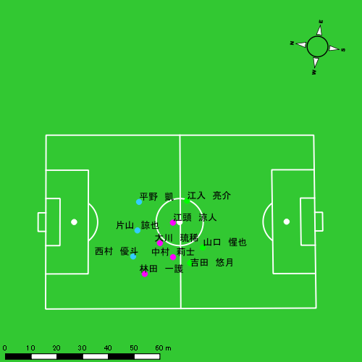 |  |  |  |  | 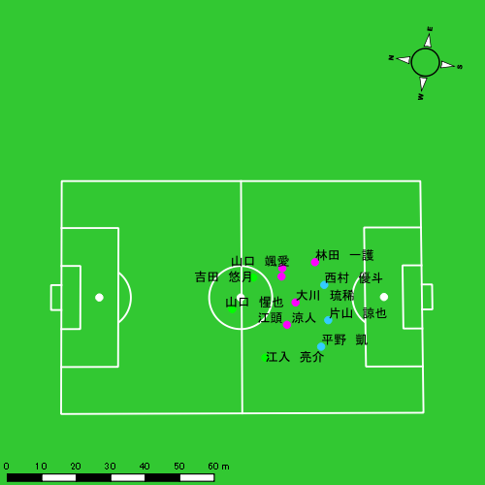

スプリント回数とハイスピード距離、加減速回数について
スプリント回数1…24.00km/hを超えた回数
スプリント回数2…20.00km/hを超えた回数
スプリント回数3…18.00km/hを超えた回数
ハイスピード距離…18.00km/hを超えた状態での移動距離
加減速回数…加速度が3.0m/s^2を超えて加速または減速した回数
加減速回数2…加速度が2.5m/s^2を超えて加速または減速した回数
加減速回数3…加速度が2.0m/s^2を超えて加速または減速した回数
前後バランス…プラス～前傾姿勢, マイナス～後傾姿勢
...

全体走行グラフ
速度ゾーングラフ

 | -5.4km/h | 5.4km/h-12.6km/h | 12.6km/h-18.0km/h | 18.0km/h-23.4km/h | 23.4km/h-28.8km/h | 28.8km/h-
平野 凱 | 1,771.68 | 5,341.87 | 1,285.94 | 412.97 | 70.38 | 0.00
西村 優斗 | 2,068.13 | 5,659.37 | 1,440.59 | 293.89 | 40.36 | 0.00
片山 諒也 | 1,836.78 | 5,084.77 | 1,257.44 | 412.58 | 61.00 | 0.00
江頭 涼人 | 1,662.75 | 6,040.52 | 2,992.62 | 837.93 | 37.49 | 0.00
吉田 悠月 | 2,434.35 | 5,282.29 | 1,633.59 | 581.14 | 77.41 | 0.00
山口 惺也 | 1,989.10 | 4,054.29 | 1,601.80 | 565.65 | 124.01 | 0.00
大川 琉稀 | 1,945.55 | 6,307.12 | 1,865.88 | 316.93 | 68.43 | 0.00
林田 一護 | 2,077.54 | 5,182.57 | 1,865.27 | 406.78 | 2.62 | 0.00
江入 亮介 | 1,886.25 | 4,786.14 | 2,102.28 | 662.86 | 109.64 | 0.00
中村 莉士 | 1,621.67 | 4,776.19 | 1,840.23 | 526.20 | 61.15 | 0.00
山口 颯愛 | 290.12 | 1,002.27 | 583.69 | 137.24 | 0.00 | 0.00

速度ゾーン（時間割合, セッション別）
速度ゾーン（時間割合詳細）
 | ZONE1 | ZONE2 | ZONE3 | ZONE4 | ZONE5 | ZONE6
0628vs創成館2nd前半 | 48.70% | 40.85% | 8.45% | 1.83% | 0.18% | 0.00% | 0628vs創成館2nd前半 0 - 15 | 48.46% | 40.94% | 8.30% | 2.07% | 0.23% | 0.00%
0628vs創成館2nd後半 | 52.78% | 38.65% | 7.06% | 1.36% | 0.15% | 0.00% | 15 - 30 | 57.76% | 32.99% | 7.49% | 1.62% | 0.14% | 0.00%
 |  |  |  |  |  |  | 30 - 45 | 40.06% | 47.91% | 10.02% | 1.85% | 0.16% | 0.00%
 |  |  |  |  |  |  | 45 - | 47.82% | 44.37% | 6.15% | 1.50% | 0.16% | 0.00%
 |  |  |  |  |  |  | 0628vs創成館2nd後半 0 - 15 | 46.93% | 42.92% | 8.03% | 1.80% | 0.32% | 0.00%
 |  |  |  |  |  |  | 15 - 30 | 62.31% | 31.26% | 5.48% | 0.92% | 0.02% | 0.00%
 |  |  |  |  |  |  | 30 - 45 | 48.41% | 41.80% | 8.26% | 1.42% | 0.11% | 0.00%
 |  |  |  |  |  |  | 45 - | 54.79% | 38.92% | 5.08% | 1.15% | 0.06% | 0.00%

合計 / 走行距離
平均 / 走行距離
0628vs創成館2nd前半 0 - 15 | 15830.06 | 1349.37 | 1692.34 | 1670.87 | 1116.94 | 75.61 | 103.17 | 159.14 | 6.92% | 5.57% | 6.00% | 9.51% | 105.53 | 89.96 | 112.82 | 111.39 | 7.45 | 5.04 | 6.88 | 10.61 | 8 | 1 | 0 | 1.6666666667 | 104.38 | 13.34 | 0.00 | 21.46
15 - 30 | 13270.09 | 1203.58 | 1461.80 | 1270.71 | 862.70 | 59.60 | 106.48 | 86.00 | 6.37% | 4.93% | 7.16% | 6.74% | 88.47 | 80.24 | 97.45 | 84.71 | 5.75 | 3.97 | 7.10 | 5.73 | 5 | 0.33333333333 | 0.75 | 0.33333333333 | 73.51 | 4.67 | 12.02 | 3.80
30 - 45 | 17957.02 | 1656.89 | 1948.24 | 1731.13 | 930.37 | 86.70 | 94.82 | 97.01 | 5.15% | 5.28% | 4.71% | 5.60% | 119.71 | 110.46 | 129.88 | 115.41 | 6.20 | 5.78 | 6.32 | 6.47 | 6 | 1 | 0 | 1 | 69.69 | 8.34 | 0.00 | 14.89
45 - | 3130.35 | 295.21 | 328.72 | 309.94 | 173.52 | 17.34 | 19.15 | 14.96 | 5.50% | 5.97% | 5.42% | 5.13% | 102.08 | 96.26 | 107.19 | 101.07 | 5.66 | 5.66 | 6.24 | 4.88 | 1 | 0 | 0.25 | 0 | 9.69 | 0.00 | 2.42 | 0.00
0628vs創成館2nd後半 0 - 15 | 16198.23 | 1523.92 | 1707.99 | 1598.18 | 1084.01 | 70.53 | 100.01 | 157.45 | 6.70% | 4.66% | 5.86% | 9.87% | 107.99 | 101.59 | 113.87 | 106.55 | 7.23 | 4.70 | 6.67 | 10.50 | 9 | 0.66666666667 | 0.5 | 1.6666666667 | 153.00 | 9.93 | 8.84 | 29.28
15 - 30 | 11786.85 | 1078.12 | 1219.23 | 1225.18 | 442.24 | 27.95 | 32.70 | 75.86 | 3.65% | 2.56% | 2.55% | 6.21% | 78.58 | 71.87 | 81.28 | 81.68 | 2.95 | 1.86 | 2.18 | 5.06 | 0 | 0 | 0 | 0 | 0.00 | 0.00 | 0.00 | 0.00
30 - 45 | 15165.18 | 1456.79 | 1713.95 | 1473.44 | 701.91 | 43.04 | 97.36 | 68.58 | 4.80% | 3.03% | 5.84% | 4.83% | 104.91 | 97.12 | 114.33 | 97.02 | 5.10 | 2.87 | 6.78 | 4.54 | 2 | 0.33333333333 | 0.25 | 0 | 38.27 | 2.74 | 7.51 | 0.00
45 - | 4023.18 | 447.47 | 537.79 | 529.61 | 157.37 | 18.35 | 13.15 | 49.71 | 3.82% | 4.01% | 2.28% | 9.39% | 95.49 | 84.96 | 102.11 | 100.56 | 3.74 | 3.48 | 2.50 | 9.44 | 0 | 0 | 0 | 0 | 0.00 | 0.00 | 0.00 | 0.00

合計 / ハイスピード距離
平均 / ハイスピード距離

平均 / %HIR
平均 / %HIR

平均 / １分毎走行距離
平均 / １分毎走行距離

平均 / １分毎ハイスピード距離
平均 / １分毎ハイスピード距離

合計 / スプリント回数
平均 / スプリント回数

合計 / スプリント距離
平均 / スプリント距離

平野 凱
...
 | 計測開始（JST） | 計測終了（JST） | ディフェンディング サード | ミドル サード | アタッキング サード |  | ZONE1 (m, hh:mm:ss) |  | ZONE2 (m, hh:mm:ss) |  | ZONE3 (m, hh:mm:ss) |  | ZONE4 (m, hh:mm:ss) |  | ZONE5 (m, hh:mm:ss) |  | ZONE6 (m, hh:mm:ss) |  | 合計
0628vs創成館2nd前半 | 2025/06/28 16:00:00 - 2025/06/28 16:14:59 |  | 41.89% | 58.11% | 0.00% | 0628vs創成館2nd前半 0 - 15 | 274.18 | 0:08:30 | 692.09 | 0:05:15 | 254.35 | 0:01:01 | 67.37 | 0:00:12 | 9.84 | 0:00:01 | 0.00 | 0:00:00 | 1,297.84
 | 2025/06/28 16:15:00 - 2025/06/28 16:29:59 |  | 26.69% | 65.06% | 8.26% | 15 - 30 | 198.44 | 0:08:44 | 785.03 | 0:05:26 | 180.35 | 0:00:45 | 30.94 | 0:00:06 | 0.00 | 0:00:00 | 0.00 | 0:00:00 | 1,194.76
 | 2025/06/28 16:30:00 - 2025/06/28 16:44:59 |  | 55.63% | 44.37% | 0.00% | 30 - 45 | 314.49 | 0:07:19 | 864.39 | 0:06:22 | 253.73 | 0:01:02 | 79.32 | 0:00:14 | 24.29 | 0:00:04 | 0.00 | 0:00:00 | 1,536.21
 | 2025/06/28 16:45:00 - 2025/06/28 16:48:03 |  | 77.46% | 21.32% | 1.22% | 45 - | 49.40 | 0:01:35 | 169.49 | 0:01:15 | 19.72 | 0:00:04 | 52.03 | 0:00:09 | 0.00 | 0:00:00 | 0.00 | 0:00:00 | 290.65
0628vs創成館2nd後半 | 2025/06/28 17:03:08 - 2025/06/28 17:18:07 |  | 69.36% | 29.89% | 0.75% | 0628vs創成館2nd後半 0 - 15 | 272.73 | 0:06:38 | 975.72 | 0:07:18 | 193.04 | 0:00:47 | 67.26 | 0:00:11 | 36.25 | 0:00:05 | 0.00 | 0:00:00 | 1,544.99
 | 2025/06/28 17:18:08 - 2025/06/28 17:33:07 |  | 65.94% | 34.06% | 0.00% | 15 - 30 | 249.27 | 0:09:11 | 672.41 | 0:05:00 | 178.07 | 0:00:44 | 30.36 | 0:00:06 | 0.00 | 0:00:00 | 0.00 | 0:00:00 | 1,130.10
 | 2025/06/28 17:33:08 - 2025/06/28 17:48:07 |  | 61.95% | 38.05% | 0.00% | 30 - 45 | 313.35 | 0:07:37 | 888.06 | 0:06:32 | 181.54 | 0:00:44 | 36.92 | 0:00:07 | 0.00 | 0:00:00 | 0.00 | 0:00:00 | 1,419.87
 | 2025/06/28 17:48:08 - 2025/06/28 17:53:23 |  | 82.48% | 17.52% | 0.00% | 45 - | 99.82 | 0:02:55 | 294.67 | 0:02:07 | 25.14 | 0:00:06 | 48.77 | 0:00:08 | 0.00 | 0:00:00 | 0.00 | 0:00:00 | 468.40
 |  |  |  |  |  |  | 1,771.68 | 0:52:29 | 5,341.87 | 0:39:15 | 1,285.94 | 0:05:13 | 412.97 | 0:01:13 | 70.38 | 0:00:10 | 0.00 | 0:00:00 | 8,882.83

速度ゾーン（時間割合）グラフ
速度ゾーン（時間割合, セッション別）
速度ゾーン（時間割合詳細）
ZONE1 | ZONE2 | ZONE3 | ZONE4 | ZONE5 | ZONE6 | 0628vs創成館2nd前半 | 54.37% | 38.09% | 5.95% | 1.41% | 0.17% | 0.00% | 0628vs創成館2nd前半 0 - 15 | 56.72% | 35.05% | 6.73% | 1.33% | 0.16% | 0.00%
0:52:29 | 0:39:15 | 0:05:13 | 0:01:13 | 0:00:10 | 0:00:00 | 0628vs創成館2nd後半 | 52.41% | 41.66% | 4.69% | 1.06% | 0.17% | 0.00% | 15 - 30 | 58.18% | 36.24% | 4.96% | 0.62% | 0.00% | 0.00%
 |  |  |  |  |  |  |  |  |  |  |  |  | 30 - 45 | 48.73% | 42.42% | 6.89% | 1.56% | 0.40% | 0.00%
 |  |  |  |  |  |  |  |  |  |  |  |  | 45 - | 51.85% | 40.76% | 2.39% | 5.00% | 0.00% | 0.00%
 |  |  |  |  |  |  |  |  |  |  |  |  | 0628vs創成館2nd後半 0 - 15 | 44.20% | 48.69% | 5.27% | 1.27% | 0.58% | 0.00%
 |  |  |  |  |  |  |  |  |  |  |  |  | 15 - 30 | 61.18% | 33.29% | 4.91% | 0.62% | 0.00% | 0.00%
 |  |  |  |  |  |  |  |  |  |  |  |  | 30 - 45 | 50.80% | 43.58% | 4.87% | 0.76% | 0.00% | 0.00%
 |  |  |  |  |  |  |  |  |  |  |  |  | 45 - | 55.44% | 40.06% | 1.90% | 2.59% | 0.00% | 0.00%

1分毎走行距離
1分毎ハイスピード距離
速度ゾーングラフ
0628vs創成館2nd前半 0 - 15 | 86.522572526 | 4.0471143009
15 - 30 | 79.650775172 | 1.293325329
30 - 45 | 102.41419471 | 6.2160936473
45 - | 94.776791805 | 16.967705184
0628vs創成館2nd後半 0 - 15 | 102.99933134 | 6.900457062
15 - 30 | 75.299015559 | 2.0238222146
30 - 45 | 94.639769524 | 2.1322865559
45 - | 88.936995573 | 9.2592185105

少ない 出現率 多い
少ない 出現率 多い
少ない 出現率 多い
少ない 出現率 多い
0628vs創成館2nd前半 平均ポジション |  |  |  |  | 0628vs創成館2nd前半 ハイスピードゾーン |  |  |  |  |  |  | 0628vs創成館2nd前半 スプリントゾーン1 |  |  |  |  |  |  | 0628vs創成館2nd前半 スプリントゾーン2 | 0628vs創成館2nd前半 スプリントゾーン3
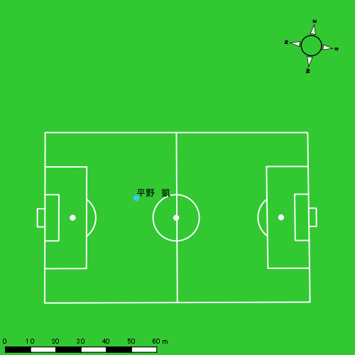 |  |  |  |  | 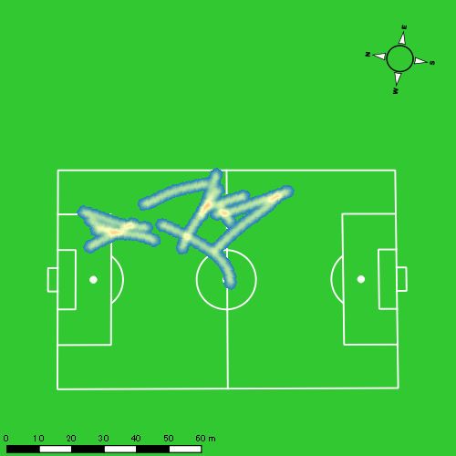 |  |  |  |  |  |  |  |  |  |  |  |  |  | 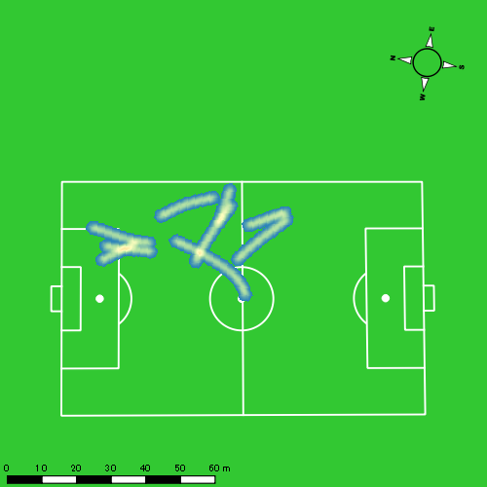
0628vs創成館2nd後半 平均ポジション |  |  |  |  | 0628vs創成館2nd後半 ハイスピードゾーン |  |  |  |  |  |  | 0628vs創成館2nd後半 スプリントゾーン1 |  |  |  |  |  |  | 0628vs創成館2nd後半 スプリントゾーン2 | 0628vs創成館2nd後半 スプリントゾーン3
少ない 出現率 多い
少ない 出現率 多い
少ない 出現率 多い
少ない 出現率 多い
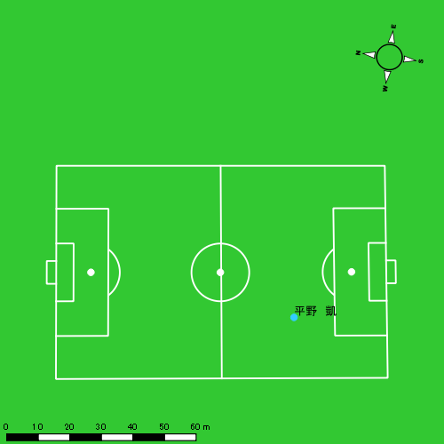 |  |  |  |  | 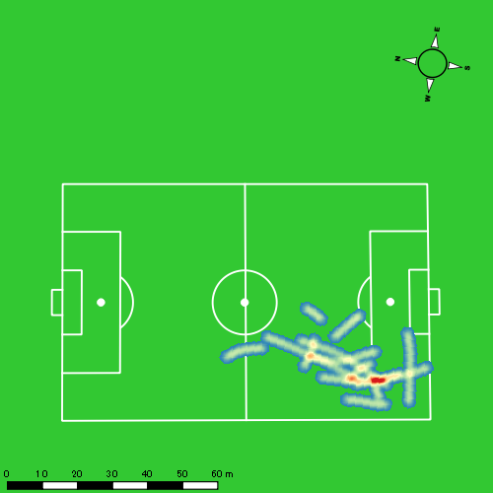 |  |  |  |  |  |  |  |  |  |  |  |  |  | 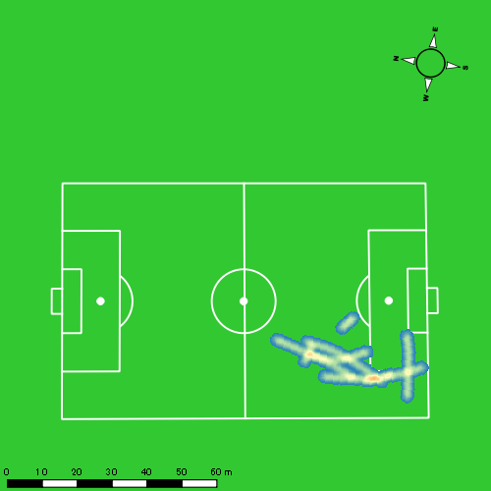

西村 優斗
...
 | 計測開始（JST） | 計測終了（JST） | ディフェンディング サード | ミドル サード | アタッキング サード |  | ZONE1 (m, hh:mm:ss) |  | ZONE2 (m, hh:mm:ss) |  | ZONE3 (m, hh:mm:ss) |  | ZONE4 (m, hh:mm:ss) |  | ZONE5 (m, hh:mm:ss) |  | ZONE6 (m, hh:mm:ss) |  | 合計
0628vs創成館2nd前半 | 2025/06/28 16:00:00 - 2025/06/28 16:14:59 |  | 55.38% | 44.62% | 0.00% | 0628vs創成館2nd前半 0 - 15 | 339.07 | 0:07:54 | 837.09 | 0:06:13 | 149.82 | 0:00:37 | 72.10 | 0:00:13 | 25.47 | 0:00:04 | 0.00 | 0:00:00 | 1,423.56
 | 2025/06/28 16:15:00 - 2025/06/28 16:29:59 |  | 28.37% | 71.43% | 0.20% | 15 - 30 | 340.92 | 0:09:36 | 606.35 | 0:04:25 | 200.93 | 0:00:50 | 51.08 | 0:00:09 | 0.00 | 0:00:00 | 0.00 | 0:00:00 | 1,199.28
 | 2025/06/28 16:30:00 - 2025/06/28 16:44:59 |  | 62.15% | 37.85% | 0.00% | 30 - 45 | 329.12 | 0:05:40 | 1,053.70 | 0:07:53 | 307.49 | 0:01:15 | 55.45 | 0:00:10 | 8.24 | 0:00:01 | 0.00 | 0:00:00 | 1,754.00
 | 2025/06/28 16:45:00 - 2025/06/28 16:48:03 |  | 73.31% | 26.69% | 0.00% | 45 - | 57.83 | 0:01:21 | 223.20 | 0:01:36 | 29.49 | 0:00:07 | 0.00 | 0:00:00 | 0.00 | 0:00:00 | 0.00 | 0:00:00 | 310.52
0628vs創成館2nd後半 | 2025/06/28 17:03:08 - 2025/06/28 17:18:07 |  | 73.29% | 26.19% | 0.52% | 0628vs創成館2nd後半 0 - 15 | 279.10 | 0:06:31 | 1,001.01 | 0:07:15 | 274.32 | 0:01:08 | 38.19 | 0:00:07 | 0.00 | 0:00:00 | 0.00 | 0:00:00 | 1,592.62
 | 2025/06/28 17:18:08 - 2025/06/28 17:33:07 |  | 63.87% | 36.13% | 0.00% | 15 - 30 | 235.56 | 0:09:23 | 681.95 | 0:04:51 | 154.24 | 0:00:38 | 35.41 | 0:00:06 | 6.65 | 0:00:01 | 0.00 | 0:00:00 | 1,113.81
 | 2025/06/28 17:33:08 - 2025/06/28 17:48:07 |  | 61.52% | 38.48% | 0.00% | 30 - 45 | 326.29 | 0:06:40 | 957.68 | 0:07:01 | 294.68 | 0:01:12 | 41.65 | 0:00:08 | 0.00 | 0:00:00 | 0.00 | 0:00:00 | 1,620.30
 | 2025/06/28 17:48:08 - 2025/06/28 17:53:23 |  | 84.97% | 15.03% | 0.00% | 45 - | 160.23 | 0:02:53 | 298.40 | 0:02:15 | 29.61 | 0:00:07 | 0.00 | 0:00:00 | 0.00 | 0:00:00 | 0.00 | 0:00:00 | 488.24
 |  |  |  |  |  |  | 2,068.13 | 0:49:58 | 5,659.37 | 0:41:29 | 1,440.59 | 0:05:54 | 293.89 | 0:00:53 | 40.36 | 0:00:06 | 0.00 | 0:00:00 | 9,502.33

速度ゾーン（時間割合）グラフ
速度ゾーン（時間割合, セッション別）
速度ゾーン（時間割合詳細）
ZONE1 | ZONE2 | ZONE3 | ZONE4 | ZONE5 | ZONE6 | 0628vs創成館2nd前半 | 51.01% | 41.86% | 5.85% | 1.12% | 0.17% | 0.00% | 0628vs創成館2nd前半 0 - 15 | 52.65% | 41.44% | 4.07% | 1.45% | 0.40% | 0.00%
0:49:58 | 0:41:29 | 0:05:54 | 0:00:53 | 0:00:06 | 0:00:00 | 0628vs創成館2nd後半 | 50.64% | 42.51% | 6.13% | 0.69% | 0.03% | 0.00% | 15 - 30 | 64.02% | 29.42% | 5.51% | 1.04% | 0.00% | 0.00%
 |  |  |  |  |  |  |  |  |  |  |  |  | 30 - 45 | 37.82% | 52.60% | 8.36% | 1.09% | 0.13% | 0.00%
 |  |  |  |  |  |  |  |  |  |  |  |  | 45 - | 43.80% | 52.17% | 4.02% | 0.00% | 0.00% | 0.00%
 |  |  |  |  |  |  |  |  |  |  |  |  | 0628vs創成館2nd後半 0 - 15 | 43.40% | 48.29% | 7.53% | 0.78% | 0.00% | 0.00%
 |  |  |  |  |  |  |  |  |  |  |  |  | 15 - 30 | 62.58% | 32.38% | 4.24% | 0.69% | 0.11% | 0.00%
 |  |  |  |  |  |  |  |  |  |  |  |  | 30 - 45 | 44.44% | 46.76% | 7.96% | 0.84% | 0.00% | 0.00%
 |  |  |  |  |  |  |  |  |  |  |  |  | 45 - | 54.87% | 42.85% | 2.28% | 0.00% | 0.00% | 0.00%

1分毎走行距離
1分毎ハイスピード距離
速度ゾーングラフ
0628vs創成館2nd前半 0 - 15 | 94.903769261 | 6.5048802111
15 - 30 | 79.945001496 | 3.26922935
30 - 45 | 116.93346341 | 3.8336603974
45 - | 101.25725456 | 0
0628vs創成館2nd後半 0 - 15 | 106.17435988 | 2.5458312712
15 - 30 | 74.216340068 | 2.5218466929
30 - 45 | 108.00051207 | 2.2273173413
45 - | 92.61146738 | 0

少ない 出現率 多い
少ない 出現率 多い
少ない 出現率 多い
少ない 出現率 多い
0628vs創成館2nd前半 平均ポジション |  |  |  |  | 0628vs創成館2nd前半 ハイスピードゾーン |  |  |  |  |  |  | 0628vs創成館2nd前半 スプリントゾーン1 |  |  |  |  |  |  | 0628vs創成館2nd前半 スプリントゾーン2 | 0628vs創成館2nd前半 スプリントゾーン3
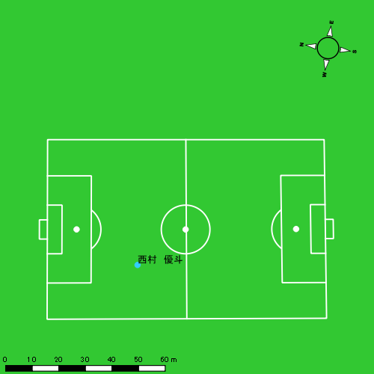 |  |  |  |  | 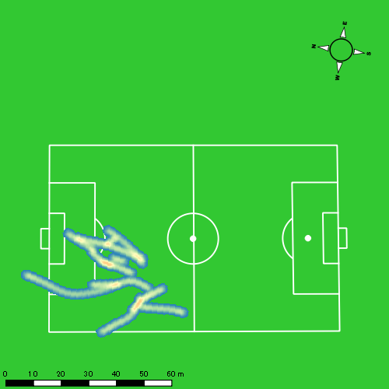 |  |  |  |  |  |  |  |  |  |  |  |  |  | 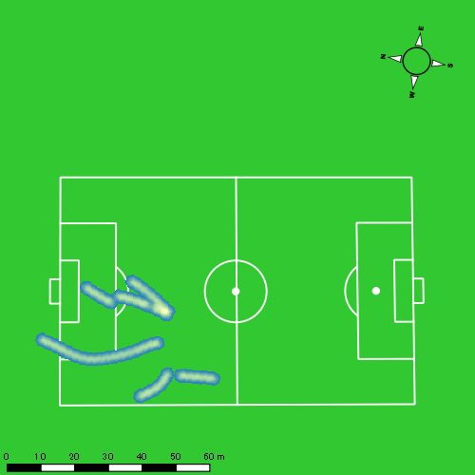
0628vs創成館2nd後半 平均ポジション |  |  |  |  | 0628vs創成館2nd後半 ハイスピードゾーン |  |  |  |  |  |  | 0628vs創成館2nd後半 スプリントゾーン2 |  |  |  |  |  |  | 0628vs創成館2nd後半 スプリントゾーン3
少ない 出現率 多い
少ない 出現率 多い
少ない 出現率 多い
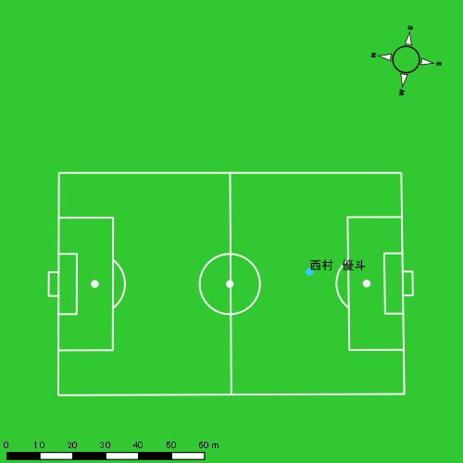 |  |  |  |  | 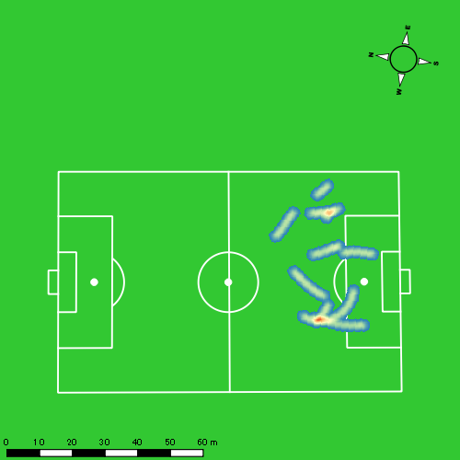

片山 諒也
...
 | 計測開始（JST） | 計測終了（JST） | ディフェンディング サード | ミドル サード | アタッキング サード |  | ZONE1 (m, hh:mm:ss) |  | ZONE2 (m, hh:mm:ss) |  | ZONE3 (m, hh:mm:ss) |  | ZONE4 (m, hh:mm:ss) |  | ZONE5 (m, hh:mm:ss) |  | ZONE6 (m, hh:mm:ss) |  | 合計
0628vs創成館2nd前半 | 2025/06/28 16:00:00 - 2025/06/28 16:14:59 |  | 47.32% | 52.68% | 0.00% | 0628vs創成館2nd前半 0 - 15 | 357.50 | 0:08:50 | 695.73 | 0:05:08 | 194.82 | 0:00:47 | 68.80 | 0:00:12 | 9.86 | 0:00:01 | 0.00 | 0:00:00 | 1,326.70
 | 2025/06/28 16:15:00 - 2025/06/28 16:29:59 |  | 30.39% | 58.11% | 11.50% | 15 - 30 | 277.66 | 0:09:14 | 610.78 | 0:04:35 | 218.02 | 0:00:52 | 95.03 | 0:00:17 | 15.32 | 0:00:02 | 0.00 | 0:00:00 | 1,216.80
 | 2025/06/28 16:30:00 - 2025/06/28 16:44:59 |  | 54.59% | 45.41% | 0.00% | 30 - 45 | 309.56 | 0:06:15 | 1,001.44 | 0:07:24 | 252.28 | 0:01:01 | 105.88 | 0:00:19 | 11.29 | 0:00:02 | 0.00 | 0:00:00 | 1,680.46
 | 2025/06/28 16:45:00 - 2025/06/28 16:48:03 |  | 69.60% | 30.40% | 0.00% | 45 - | 53.51 | 0:01:33 | 202.91 | 0:01:24 | 28.27 | 0:00:07 | 0.00 | 0:00:00 | 0.00 | 0:00:00 | 0.00 | 0:00:00 | 284.70
0628vs創成館2nd後半 | 2025/06/28 17:03:08 - 2025/06/28 17:18:07 |  | 75.74% | 24.19% | 0.07% | 0628vs創成館2nd後半 0 - 15 | 235.26 | 0:07:17 | 923.67 | 0:06:42 | 202.20 | 0:00:49 | 66.19 | 0:00:12 | 6.84 | 0:00:01 | 0.00 | 0:00:00 | 1,434.14
 | 2025/06/28 17:18:08 - 2025/06/28 17:33:07 |  | 65.98% | 34.02% | 0.00% | 15 - 30 | 206.82 | 0:09:40 | 640.55 | 0:04:47 | 129.24 | 0:00:30 | 15.68 | 0:00:03 | 0.00 | 0:00:00 | 0.00 | 0:00:00 | 992.29
 | 2025/06/28 17:33:08 - 2025/06/28 17:48:07 |  | 64.25% | 35.75% | 0.00% | 30 - 45 | 282.87 | 0:08:14 | 787.64 | 0:05:48 | 192.52 | 0:00:46 | 50.31 | 0:00:09 | 17.69 | 0:00:03 | 0.00 | 0:00:00 | 1,331.03
 | 2025/06/28 17:48:08 - 2025/06/28 17:53:23 |  | 84.39% | 15.61% | 0.00% | 45 - | 113.60 | 0:03:31 | 222.05 | 0:01:33 | 40.10 | 0:00:10 | 10.70 | 0:00:02 | 0.00 | 0:00:00 | 0.00 | 0:00:00 | 386.45
 |  |  |  |  |  |  | 1,836.78 | 0:54:34 | 5,084.77 | 0:37:20 | 1,257.44 | 0:05:03 | 412.58 | 0:01:14 | 61.00 | 0:00:09 | 0.00 | 0:00:00 | 8,652.57

速度ゾーン（時間割合）グラフ
速度ゾーン（時間割合, セッション別）
速度ゾーン（時間割合詳細）
ZONE1 | ZONE2 | ZONE3 | ZONE4 | ZONE5 | ZONE6 | 0628vs創成館2nd前半 | 53.82% | 38.51% | 5.83% | 1.66% | 0.18% | 0.00% | 0628vs創成館2nd前半 0 - 15 | 58.95% | 34.25% | 5.27% | 1.38% | 0.16% | 0.00%
0:54:34 | 0:37:20 | 0:05:03 | 0:01:14 | 0:00:09 | 0:00:00 | 0628vs創成館2nd後半 | 57.09% | 37.45% | 4.49% | 0.86% | 0.12% | 0.00% | 15 - 30 | 61.53% | 30.53% | 5.82% | 1.87% | 0.24% | 0.00%
 |  |  |  |  |  |  |  |  |  |  |  |  | 30 - 45 | 41.64% | 49.29% | 6.80% | 2.09% | 0.18% | 0.00%
 |  |  |  |  |  |  |  |  |  |  |  |  | 45 - | 50.54% | 45.65% | 3.80% | 0.00% | 0.00% | 0.00%
 |  |  |  |  |  |  |  |  |  |  |  |  | 0628vs創成館2nd後半 0 - 15 | 48.51% | 44.62% | 5.44% | 1.31% | 0.11% | 0.00%
 |  |  |  |  |  |  |  |  |  |  |  |  | 15 - 30 | 64.40% | 31.89% | 3.38% | 0.33% | 0.00% | 0.00%
 |  |  |  |  |  |  |  |  |  |  |  |  | 30 - 45 | 54.93% | 38.64% | 5.13% | 1.00% | 0.29% | 0.00%
 |  |  |  |  |  |  |  |  |  |  |  |  | 45 - | 66.84% | 29.43% | 3.10% | 0.63% | 0.00% | 0.00%

1分毎走行距離
1分毎ハイスピード距離
速度ゾーングラフ
0628vs創成館2nd前半 0 - 15 | 88.44676572 | 4.5705112189
15 - 30 | 81.120226716 | 7.3564790942
30 - 45 | 112.03036901 | 7.2893085786
45 - | 92.760681291 | 0
0628vs創成館2nd後半 0 - 15 | 95.609630811 | 4.6605509418
15 - 30 | 66.109576189 | 1.0452198917
30 - 45 | 88.718695167 | 4.2488941627
45 - | 73.338121803 | 1.1951512231

少ない 出現率 多い
少ない 出現率 多い
少ない 出現率 多い
少ない 出現率 多い
0628vs創成館2nd前半 平均ポジション |  |  |  |  | 0628vs創成館2nd前半 ハイスピードゾーン |  |  |  |  |  |  | 0628vs創成館2nd前半 スプリントゾーン1 |  |  |  |  |  |  | 0628vs創成館2nd前半 スプリントゾーン2 | 0628vs創成館2nd前半 スプリントゾーン3
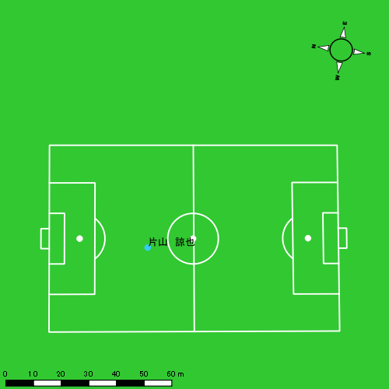 |  |  |  |  | 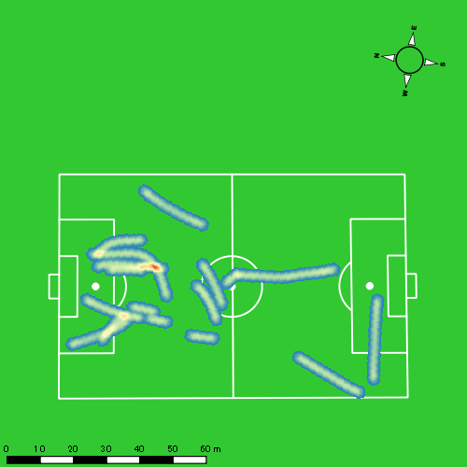 |  |  |  |  |  |  |  |  |  |  |  |  |  | 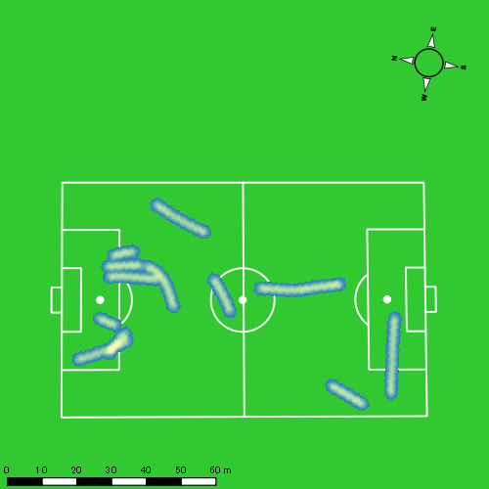
0628vs創成館2nd後半 平均ポジション |  |  |  |  | 0628vs創成館2nd後半 ハイスピードゾーン |  |  |  |  |  |  | 0628vs創成館2nd後半 スプリントゾーン1 |  |  |  |  |  |  | 0628vs創成館2nd後半 スプリントゾーン2 | 0628vs創成館2nd後半 スプリントゾーン3
少ない 出現率 多い
少ない 出現率 多い
少ない 出現率 多い
少ない 出現率 多い
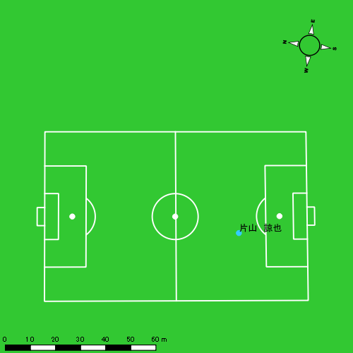 |  |  |  |  | 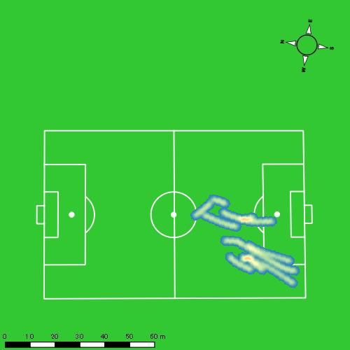 |  |  |  |  |  |  |  |  |  |  |  |  |  | 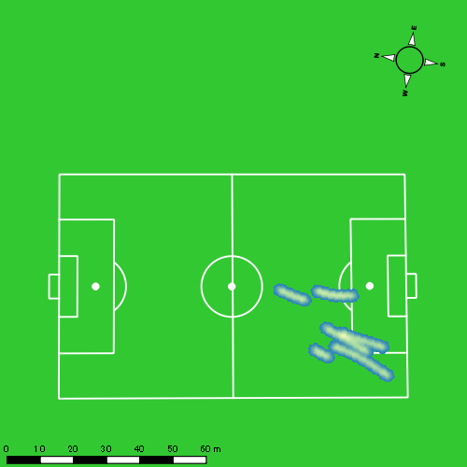

江頭 涼人
...
 | 計測開始（JST） | 計測終了（JST） | ディフェンディング サード | ミドル サード | アタッキング サード |  | ZONE1 (m, hh:mm:ss) |  | ZONE2 (m, hh:mm:ss) |  | ZONE3 (m, hh:mm:ss) |  | ZONE4 (m, hh:mm:ss) |  | ZONE5 (m, hh:mm:ss) |  | ZONE6 (m, hh:mm:ss) |  | 合計
0628vs創成館2nd前半 | 2025/06/28 16:00:00 - 2025/06/28 16:14:59 |  | 25.21% | 62.22% | 12.57% | 0628vs創成館2nd前半 0 - 15 | 261.86 | 0:05:41 | 993.71 | 0:07:06 | 403.99 | 0:01:37 | 197.42 | 0:00:36 | 0.00 | 0:00:00 | 0.00 | 0:00:00 | 1,856.98
 | 2025/06/28 16:15:00 - 2025/06/28 16:29:59 |  | 10.20% | 61.42% | 28.37% | 15 - 30 | 219.11 | 0:07:21 | 782.16 | 0:05:19 | 456.85 | 0:01:51 | 153.30 | 0:00:27 | 10.76 | 0:00:02 | 0.00 | 0:00:00 | 1,622.18
 | 2025/06/28 16:30:00 - 2025/06/28 16:44:59 |  | 25.27% | 69.35% | 5.38% | 30 - 45 | 251.09 | 0:04:35 | 1,109.23 | 0:07:20 | 616.50 | 0:02:29 | 199.08 | 0:00:36 | 0.00 | 0:00:00 | 0.00 | 0:00:00 | 2,175.90
 | 2025/06/28 16:45:00 - 2025/06/28 16:48:03 |  | 45.31% | 47.39% | 7.30% | 45 - | 39.43 | 0:01:20 | 202.59 | 0:01:20 | 61.85 | 0:00:15 | 50.06 | 0:00:09 | 2.71 | 0:00:00 | 0.00 | 0:00:00 | 356.64
0628vs創成館2nd後半 | 2025/06/28 17:03:08 - 2025/06/28 17:18:07 |  | 41.82% | 56.32% | 1.86% | 0628vs創成館2nd後半 0 - 15 | 299.11 | 0:06:11 | 946.57 | 0:06:30 | 499.99 | 0:02:02 | 90.06 | 0:00:16 | 12.12 | 0:00:02 | 0.00 | 0:00:00 | 1,847.84
 | 2025/06/28 17:18:08 - 2025/06/28 17:33:07 |  | 49.30% | 45.15% | 5.55% | 15 - 30 | 278.09 | 0:09:11 | 598.78 | 0:04:09 | 367.90 | 0:01:29 | 55.60 | 0:00:10 | 5.41 | 0:00:01 | 0.00 | 0:00:00 | 1,305.78
 | 2025/06/28 17:33:08 - 2025/06/28 17:48:07 |  | 36.00% | 59.36% | 4.64% | 30 - 45 | 223.76 | 0:05:54 | 1,056.84 | 0:07:03 | 464.02 | 0:01:51 | 60.94 | 0:00:11 | 0.00 | 0:00:00 | 0.00 | 0:00:00 | 1,805.56
 | 2025/06/28 17:48:08 - 2025/06/28 17:53:23 |  | 62.62% | 33.02% | 4.35% | 45 - | 90.29 | 0:02:15 | 350.64 | 0:02:24 | 121.52 | 0:00:30 | 31.48 | 0:00:06 | 6.49 | 0:00:01 | 0.00 | 0:00:00 | 600.43
 |  |  |  |  |  |  | 1,662.75 | 0:42:28 | 6,040.52 | 0:41:11 | 2,992.62 | 0:12:04 | 837.93 | 0:02:32 | 37.49 | 0:00:06 | 0.00 | 0:00:00 | 11,571.31

速度ゾーン（時間割合）グラフ
速度ゾーン（時間割合, セッション別）
速度ゾーン（時間割合詳細）
ZONE1 | ZONE2 | ZONE3 | ZONE4 | ZONE5 | ZONE6 | 0628vs創成館2nd前半 | 39.42% | 43.88% | 12.88% | 3.75% | 0.07% | 0.00% | 0628vs創成館2nd前半 0 - 15 | 37.90% | 47.39% | 10.74% | 3.98% | 0.00% | 0.00%
0:42:28 | 0:41:11 | 0:12:04 | 0:02:32 | 0:00:06 | 0:00:00 | 0628vs創成館2nd後半 | 46.79% | 39.97% | 11.68% | 1.44% | 0.12% | 0.00% | 15 - 30 | 48.98% | 35.44% | 12.36% | 3.04% | 0.18% | 0.00%
 |  |  |  |  |  |  |  |  |  |  |  |  | 30 - 45 | 30.60% | 48.84% | 16.53% | 4.02% | 0.00% | 0.00%
 |  |  |  |  |  |  |  |  |  |  |  |  | 45 - | 43.26% | 43.70% | 8.04% | 4.78% | 0.22% | 0.00%
 |  |  |  |  |  |  |  |  |  |  |  |  | 0628vs創成館2nd後半 0 - 15 | 41.18% | 43.29% | 13.53% | 1.80% | 0.20% | 0.00%
 |  |  |  |  |  |  |  |  |  |  |  |  | 15 - 30 | 61.20% | 27.64% | 9.93% | 1.13% | 0.09% | 0.00%
 |  |  |  |  |  |  |  |  |  |  |  |  | 30 - 45 | 39.38% | 47.00% | 12.36% | 1.27% | 0.00% | 0.00%
 |  |  |  |  |  |  |  |  |  |  |  |  | 45 - | 42.85% | 45.57% | 9.49% | 1.77% | 0.32% | 0.00%

1分毎走行距離
1分毎ハイスピード距離
速度ゾーングラフ
0628vs創成館2nd前半 0 - 15 | 123.79867244 | 12.765862577
15 - 30 | 108.13208486 | 10.802371195
30 - 45 | 145.01691187 | 11.85179026
45 - | 116.29539097 | 17.20614258
0628vs創成館2nd後半 0 - 15 | 123.1893049 | 6.3942281214
15 - 30 | 87.018222241 | 3.9992309707
30 - 45 | 120.34169421 | 3.8062351194
45 - | 113.93421528 | 7.2101324066

少ない 出現率 多い
少ない 出現率 多い
少ない 出現率 多い
少ない 出現率 多い
0628vs創成館2nd前半 平均ポジション |  |  |  |  | 0628vs創成館2nd前半 ハイスピードゾーン |  |  |  |  |  |  | 0628vs創成館2nd前半 スプリントゾーン1 |  |  |  |  |  |  | 0628vs創成館2nd前半 スプリントゾーン2 | 0628vs創成館2nd前半 スプリントゾーン3
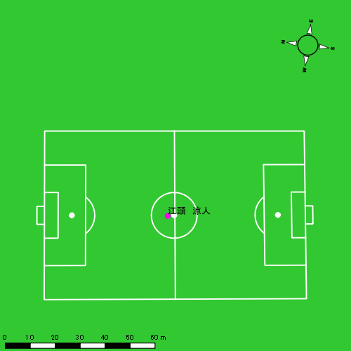 |  |  |  |  | 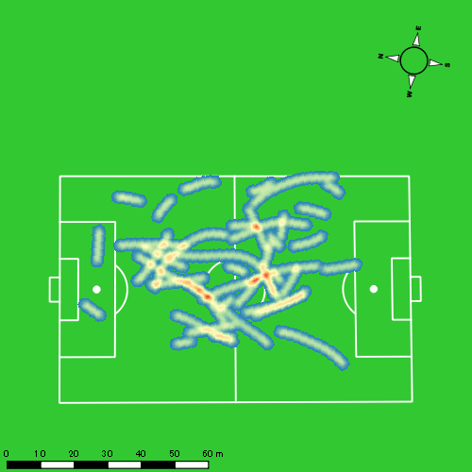 |  |  |  |  |  |  |  |  |  |  |  |  |  | 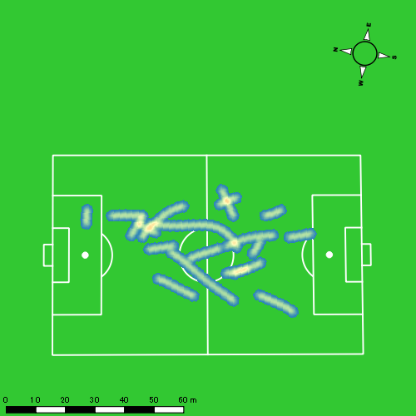
0628vs創成館2nd後半 平均ポジション |  |  |  |  | 0628vs創成館2nd後半 ハイスピードゾーン |  |  |  |  |  |  | 0628vs創成館2nd後半 スプリントゾーン1 |  |  |  |  |  |  | 0628vs創成館2nd後半 スプリントゾーン2 | 0628vs創成館2nd後半 スプリントゾーン3
少ない 出現率 多い
少ない 出現率 多い
少ない 出現率 多い
少ない 出現率 多い
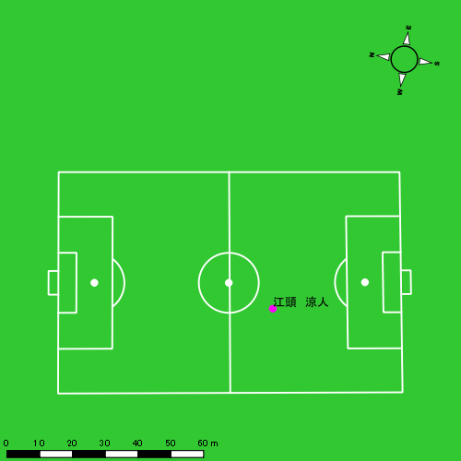 |  |  |  |  | 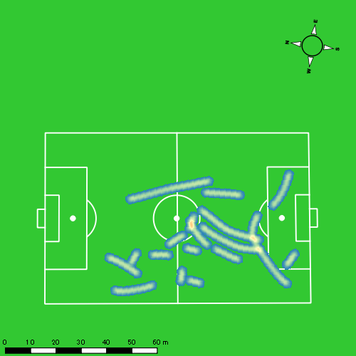 |  |  |  |  |  |  |  |  |  |  |  |  |  | 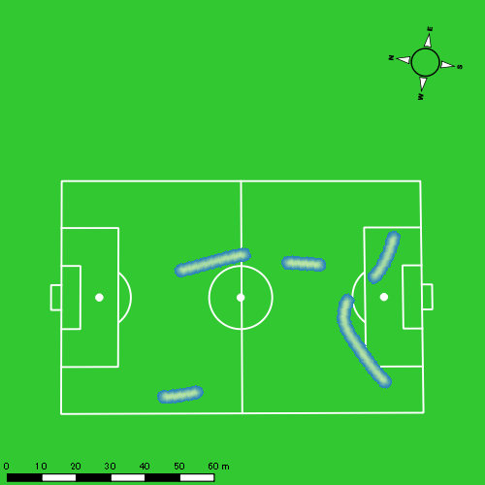

吉田 悠月
...
 | 計測開始（JST） | 計測終了（JST） | ディフェンディング サード | ミドル サード | アタッキング サード |  | ZONE1 (m, hh:mm:ss) |  | ZONE2 (m, hh:mm:ss) |  | ZONE3 (m, hh:mm:ss) |  | ZONE4 (m, hh:mm:ss) |  | ZONE5 (m, hh:mm:ss) |  | ZONE6 (m, hh:mm:ss) |  | 合計
0628vs創成館2nd前半 | 2025/06/28 16:00:00 - 2025/06/28 16:14:59 |  | 15.68% | 52.26% | 32.06% | 0628vs創成館2nd前半 0 - 15 | 337.86 | 0:07:05 | 862.64 | 0:06:08 | 336.51 | 0:01:20 | 110.45 | 0:00:19 | 52.15 | 0:00:08 | 0.00 | 0:00:00 | 1,699.61
 | 2025/06/28 16:15:00 - 2025/06/28 16:29:59 |  | 4.35% | 36.49% | 59.16% | 15 - 30 | 296.22 | 0:08:30 | 683.23 | 0:05:05 | 292.11 | 0:01:10 | 79.54 | 0:00:14 | 3.99 | 0:00:01 | 0.00 | 0:00:00 | 1,355.10
 | 2025/06/28 16:30:00 - 2025/06/28 16:44:59 |  | 12.97% | 78.24% | 8.79% | 30 - 45 | 386.37 | 0:06:34 | 948.67 | 0:07:02 | 283.84 | 0:01:09 | 82.03 | 0:00:15 | 0.00 | 0:00:00 | 0.00 | 0:00:00 | 1,700.91
 | 2025/06/28 16:45:00 - 2025/06/28 16:48:03 |  | 45.76% | 45.76% | 8.47% | 45 - | 56.90 | 0:01:13 | 212.75 | 0:01:34 | 66.02 | 0:00:17 | 5.30 | 0:00:01 | 0.00 | 0:00:00 | 0.00 | 0:00:00 | 340.96
0628vs創成館2nd後半 | 2025/06/28 17:03:08 - 2025/06/28 17:18:07 |  | 23.03% | 69.69% | 7.28% | 0628vs創成館2nd後半 0 - 15 | 381.23 | 0:07:32 | 843.43 | 0:06:19 | 218.90 | 0:00:52 | 93.26 | 0:00:17 | 4.00 | 0:00:01 | 0.00 | 0:00:00 | 1,540.82
 | 2025/06/28 17:18:08 - 2025/06/28 17:33:07 |  | 32.82% | 60.77% | 6.41% | 15 - 30 | 364.61 | 0:09:09 | 675.89 | 0:05:01 | 152.69 | 0:00:37 | 72.99 | 0:00:13 | 0.00 | 0:00:00 | 0.00 | 0:00:00 | 1,266.18
 | 2025/06/28 17:33:08 - 2025/06/28 17:48:07 |  | 6.22% | 74.00% | 19.78% | 30 - 45 | 453.70 | 0:07:45 | 800.86 | 0:06:03 | 220.94 | 0:00:54 | 86.66 | 0:00:15 | 13.22 | 0:00:02 | 0.00 | 0:00:00 | 1,575.38
 | 2025/06/28 17:48:08 - 2025/06/28 17:53:23 |  | 40.60% | 55.73% | 3.67% | 45 - | 157.46 | 0:02:52 | 254.82 | 0:01:59 | 62.58 | 0:00:15 | 50.91 | 0:00:09 | 4.05 | 0:00:01 | 0.00 | 0:00:00 | 529.81
 |  |  |  |  |  |  | 2,434.35 | 0:50:41 | 5,282.29 | 0:39:11 | 1,633.59 | 0:06:33 | 581.14 | 0:01:44 | 77.41 | 0:00:11 | 0.00 | 0:00:00 | 10,008.78

速度ゾーン（時間割合）グラフ
速度ゾーン（時間割合, セッション別）
速度ゾーン（時間割合詳細）
ZONE1 | ZONE2 | ZONE3 | ZONE4 | ZONE5 | ZONE6 | 0628vs創成館2nd前半 | 48.61% | 41.20% | 8.18% | 1.72% | 0.28% | 0.00% | 0628vs創成館2nd前半 0 - 15 | 47.21% | 40.85% | 8.94% | 2.16% | 0.84% | 0.00%
0:50:41 | 0:39:11 | 0:06:33 | 0:01:44 | 0:00:11 | 0:00:00 | 0628vs創成館2nd後半 | 54.34% | 38.54% | 5.22% | 1.79% | 0.11% | 0.00% | 15 - 30 | 56.67% | 33.91% | 7.76% | 1.60% | 0.07% | 0.00%
 |  |  |  |  |  |  |  |  |  |  |  |  | 30 - 45 | 43.80% | 46.87% | 7.69% | 1.64% | 0.00% | 0.00%
 |  |  |  |  |  |  |  |  |  |  |  |  | 45 - | 39.57% | 50.87% | 9.02% | 0.54% | 0.00% | 0.00%
 |  |  |  |  |  |  |  |  |  |  |  |  | 0628vs創成館2nd後半 0 - 15 | 50.22% | 42.09% | 5.78% | 1.84% | 0.07% | 0.00%
 |  |  |  |  |  |  |  |  |  |  |  |  | 15 - 30 | 61.04% | 33.44% | 4.07% | 1.44% | 0.00% | 0.00%
 |  |  |  |  |  |  |  |  |  |  |  |  | 30 - 45 | 51.71% | 40.36% | 6.02% | 1.69% | 0.22% | 0.00%
 |  |  |  |  |  |  |  |  |  |  |  |  | 45 - | 54.49% | 37.78% | 4.62% | 2.91% | 0.19% | 0.00%

1分毎走行距離
1分毎ハイスピード距離
速度ゾーングラフ
0628vs創成館2nd前半 0 - 15 | 113.30745883 | 9.9129841771
15 - 30 | 90.340271942 | 5.170168731
30 - 45 | 113.35041771 | 4.8440387136
45 - | 111.0937206 | 1.7277210963
0628vs創成館2nd後半 0 - 15 | 102.70148312 | 5.9335841026
15 - 30 | 84.390953349 | 4.302681758
30 - 45 | 104.9676952 | 6.3378991227
45 - | 100.55888694 | 9.4382174852

少ない 出現率 多い
少ない 出現率 多い
少ない 出現率 多い
少ない 出現率 多い
0628vs創成館2nd前半 平均ポジション |  |  |  |  | 0628vs創成館2nd前半 ハイスピードゾーン |  |  |  |  |  |  | 0628vs創成館2nd前半 スプリントゾーン1 |  |  |  |  |  |  | 0628vs創成館2nd前半 スプリントゾーン2 | 0628vs創成館2nd前半 スプリントゾーン3
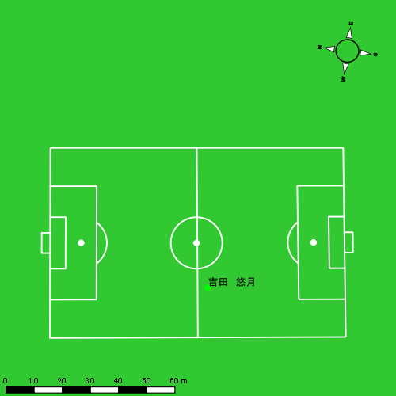 |  |  |  |  | 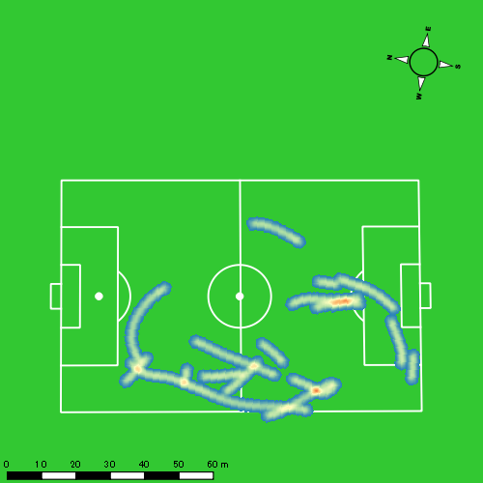 |  |  |  |  |  |  | 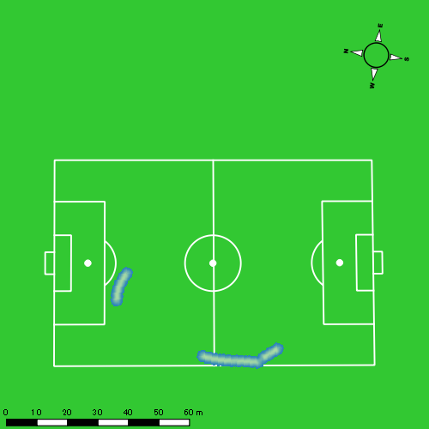 |  |  |  |  |  |  | 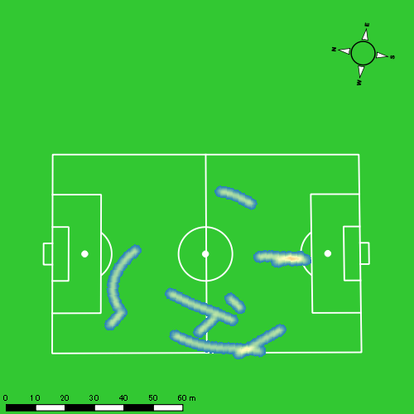
0628vs創成館2nd後半 平均ポジション |  |  |  |  | 0628vs創成館2nd後半 ハイスピードゾーン |  |  |  |  |  |  | 0628vs創成館2nd後半 スプリントゾーン2 |  |  |  |  |  |  | 0628vs創成館2nd後半 スプリントゾーン3
少ない 出現率 多い
少ない 出現率 多い
少ない 出現率 多い
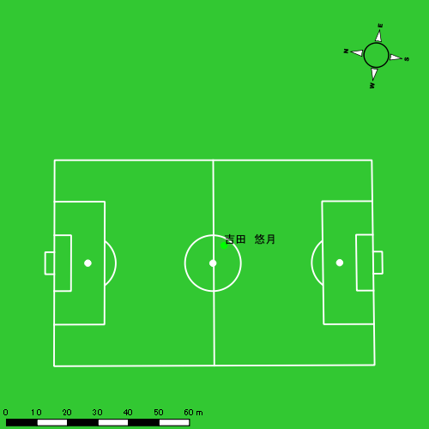 |  |  |  |  | 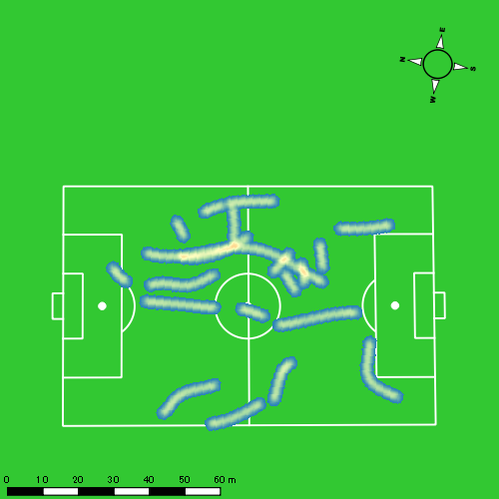 |  |  |  |  |  |  | 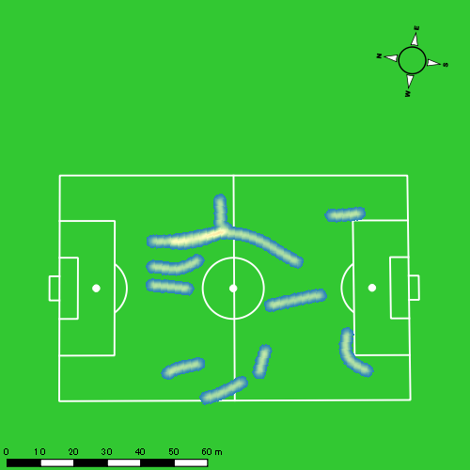

山口 惺也
...
 | 計測開始（JST） | 計測終了（JST） | ディフェンディング サード | ミドル サード | アタッキング サード |  | ZONE1 (m, hh:mm:ss) |  | ZONE2 (m, hh:mm:ss) |  | ZONE3 (m, hh:mm:ss) |  | ZONE4 (m, hh:mm:ss) |  | ZONE5 (m, hh:mm:ss) |  | ZONE6 (m, hh:mm:ss) |  | 合計
山口 惺也 |  |  |  |  |  |  | -5.4km/h |  | 5.4km/h-12.6km/h |  | 12.6km/h-18.0km/h |  | 18.0km/h-23.4km/h |  | 23.4km/h-28.8km/h |  | 28.8km/h-
0628vs創成館2nd前半 | 2025/06/28 16:00:00 - 2025/06/28 16:14:59 |  | 3.13% | 72.49% | 24.38% | 0628vs創成館2nd前半 0 - 15 | 289.45 | 0:07:26 | 819.25 | 0:05:46 | 343.45 | 0:01:23 | 112.84 | 0:00:20 | 30.82 | 0:00:04 | 0.00 | 0:00:00 | 1,595.80
 | 2025/06/28 16:15:00 - 2025/06/28 16:29:59 |  | 0.23% | 48.01% | 51.75% | 15 - 30 | 279.07 | 0:09:40 | 590.15 | 0:04:17 | 205.17 | 0:00:50 | 69.13 | 0:00:12 | 0.00 | 0:00:00 | 0.00 | 0:00:00 | 1,143.52
 | 2025/06/28 16:30:00 - 2025/06/28 16:44:59 |  | 0.00% | 80.90% | 19.10% | 30 - 45 | 354.47 | 0:07:19 | 869.04 | 0:05:59 | 340.89 | 0:01:24 | 78.00 | 0:00:13 | 29.22 | 0:00:04 | 0.00 | 0:00:00 | 1,671.62
 | 2025/06/28 16:45:00 - 2025/06/28 16:48:03 |  | 9.29% | 71.72% | 18.99% | 45 - | 65.67 | 0:01:38 | 154.05 | 0:01:03 | 81.19 | 0:00:21 | 11.83 | 0:00:02 | 0.00 | 0:00:00 | 0.00 | 0:00:00 | 312.73
0628vs創成館2nd後半 | 2025/06/28 17:03:08 - 2025/06/28 17:18:07 |  | 4.02% | 84.88% | 11.10% | 0628vs創成館2nd後半 0 - 15 | 342.25 | 0:08:24 | 714.72 | 0:05:05 | 232.35 | 0:00:57 | 150.22 | 0:00:26 | 55.99 | 0:00:08 | 0.00 | 0:00:00 | 1,495.53
 | 2025/06/28 17:18:08 - 2025/06/28 17:33:07 |  | 18.14% | 71.71% | 10.16% | 15 - 30 | 354.54 | 0:10:04 | 512.05 | 0:03:40 | 244.96 | 0:00:59 | 93.30 | 0:00:17 | 0.00 | 0:00:00 | 0.00 | 0:00:00 | 1,204.85
 | 2025/06/28 17:33:08 - 2025/06/28 17:44:38 |  | 2.08% | 75.75% | 22.17% | 30 - 45 | 303.65 | 0:07:45 | 395.05 | 0:02:59 | 153.79 | 0:00:37 | 50.32 | 0:00:09 | 7.98 | 0:00:01 | 0.00 | 0:00:00 | 910.79
 |  |  |  |  |  |  | 1,989.10 | 0:52:17 | 4,054.29 | 0:28:49 | 1,601.80 | 0:06:31 | 565.65 | 0:01:40 | 124.01 | 0:00:17 | 0.00 | 0:00:00 | 8,334.85

速度ゾーン（時間割合）グラフ
速度ゾーン（時間割合, セッション別）
速度ゾーン（時間割合詳細）
ZONE1 | ZONE2 | ZONE3 | ZONE4 | ZONE5 | ZONE6 | 0628vs創成館2nd前半 | 54.23% | 35.57% | 8.25% | 1.66% | 0.29% | 0.00% | 0628vs創成館2nd前半 0 - 15 | 49.61% | 38.48% | 9.22% | 2.20% | 0.49% | 0.00%
0:52:17 | 0:28:49 | 0:06:31 | 0:01:40 | 0:00:17 | 0:00:00 | 0628vs創成館2nd後半 | 63.16% | 28.23% | 6.17% | 2.10% | 0.35% | 0.00% | 15 - 30 | 64.44% | 28.60% | 5.58% | 1.38% | 0.00% | 0.00%
 |  |  |  |  |  |  |  |  |  |  |  |  | 30 - 45 | 48.82% | 39.93% | 9.31% | 1.49% | 0.44% | 0.00%
 |  |  |  |  |  |  |  |  |  |  |  |  | 45 - | 53.37% | 34.13% | 11.30% | 1.20% | 0.00% | 0.00%
 |  |  |  |  |  |  |  |  |  |  |  |  | 0628vs創成館2nd後半 0 - 15 | 56.00% | 33.89% | 6.36% | 2.91% | 0.84% | 0.00%
 |  |  |  |  |  |  |  |  |  |  |  |  | 15 - 30 | 67.13% | 24.40% | 6.56% | 1.91% | 0.00% | 0.00%
 |  |  |  |  |  |  |  |  |  |  |  |  | 30 - 45 | 67.29% | 25.85% | 5.41% | 1.27% | 0.17% | 0.00%

1分毎走行距離
1分毎ハイスピード距離
速度ゾーングラフ
0628vs創成館2nd前半 0 - 15 | 106.38689264 | 9.5774197019
15 - 30 | 76.218512383 | 4.5451046575
30 - 45 | 111.44162374 | 7.1484764535
45 - | 101.97840868 | 3.8576755697
0628vs創成館2nd後半 0 - 15 | 99.702051742 | 13.482865926
15 - 30 | 80.308445825 | 5.8361584763
30 - 45 | 79.050171005 | 5.0619797629

少ない 出現率 多い
少ない 出現率 多い
少ない 出現率 多い
少ない 出現率 多い
0628vs創成館2nd前半 平均ポジション |  |  |  |  | 0628vs創成館2nd前半 ハイスピードゾーン |  |  |  |  |  |  | 0628vs創成館2nd前半 スプリントゾーン1 |  |  |  |  |  |  | 0628vs創成館2nd前半 スプリントゾーン2 | 0628vs創成館2nd前半 スプリントゾーン3
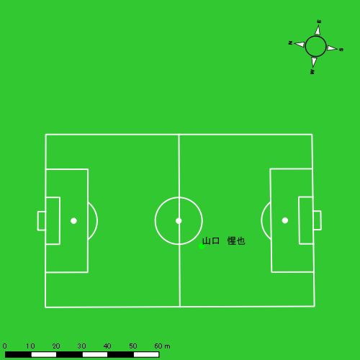 |  |  |  |  | 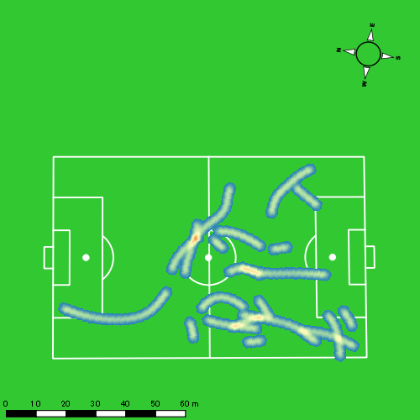 |  |  |  |  |  |  | 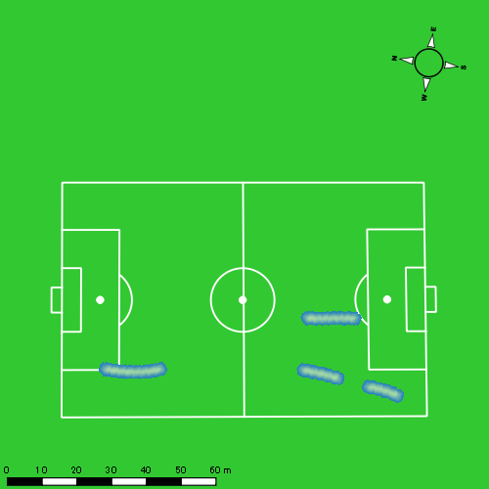 |  |  |  |  |  |  | 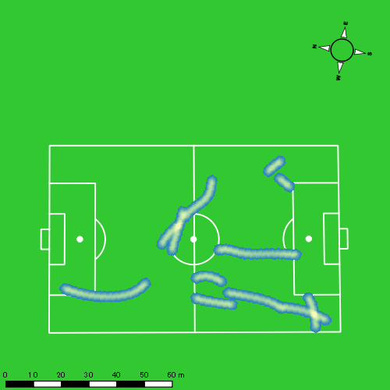
0628vs創成館2nd後半 平均ポジション |  |  |  |  | 0628vs創成館2nd後半 ハイスピードゾーン |  |  |  |  |  |  | 0628vs創成館2nd後半 スプリントゾーン1 |  |  |  |  |  |  | 0628vs創成館2nd後半 スプリントゾーン2 | 0628vs創成館2nd後半 スプリントゾーン3
少ない 出現率 多い
少ない 出現率 多い
少ない 出現率 多い
少ない 出現率 多い
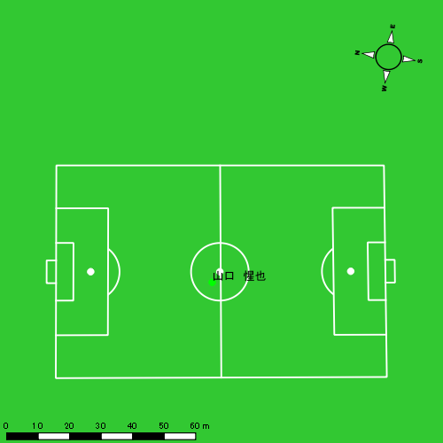 |  |  |  |  | 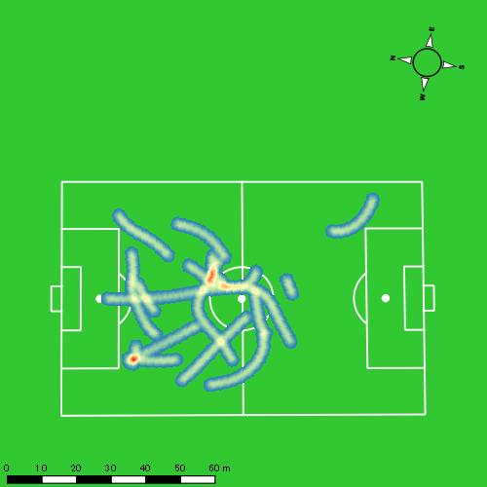 |  |  |  |  |  |  | 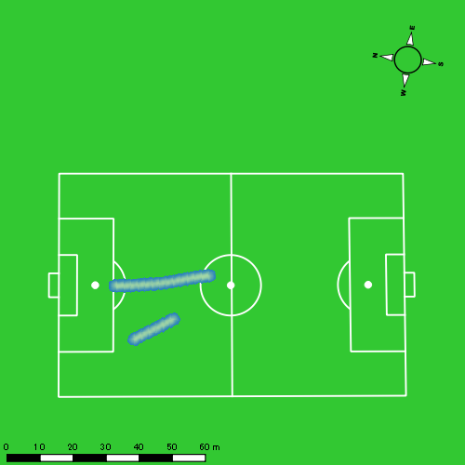 |  |  |  |  |  |  | 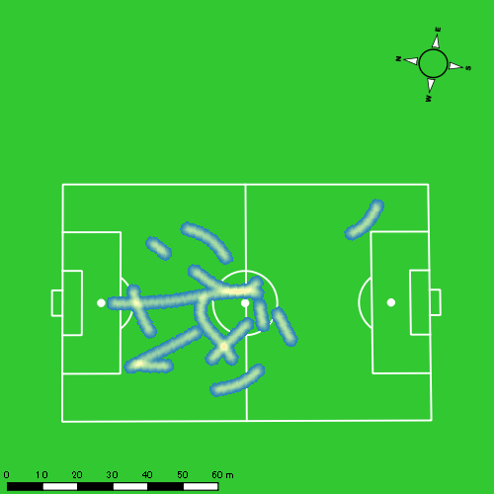

大川 琉稀
...
 | 計測開始（JST） | 計測終了（JST） | ディフェンディング サード | ミドル サード | アタッキング サード |  | ZONE1 (m, hh:mm:ss) |  | ZONE2 (m, hh:mm:ss) |  | ZONE3 (m, hh:mm:ss) |  | ZONE4 (m, hh:mm:ss) |  | ZONE5 (m, hh:mm:ss) |  | ZONE6 (m, hh:mm:ss) |  | 合計
0628vs創成館2nd前半 | 2025/06/28 16:00:00 - 2025/06/28 16:14:59 |  | 33.13% | 61.77% | 5.10% | 0628vs創成館2nd前半 0 - 15 | 316.76 | 0:06:36 | 966.91 | 0:06:49 | 357.98 | 0:01:27 | 40.98 | 0:00:08 | 0.00 | 0:00:00 | 0.00 | 0:00:00 | 1,682.63
 | 2025/06/28 16:15:00 - 2025/06/28 16:29:59 |  | 20.70% | 63.60% | 15.70% | 15 - 30 | 272.62 | 0:08:13 | 819.13 | 0:05:35 | 248.14 | 0:01:02 | 30.34 | 0:00:05 | 30.14 | 0:00:04 | 0.00 | 0:00:00 | 1,400.38
 | 2025/06/28 16:30:00 - 2025/06/28 16:44:59 |  | 37.54% | 61.85% | 0.60% | 30 - 45 | 281.34 | 0:04:36 | 1,218.76 | 0:08:35 | 401.61 | 0:01:39 | 51.74 | 0:00:10 | 0.00 | 0:00:00 | 0.00 | 0:00:00 | 1,953.45
 | 2025/06/28 16:45:00 - 2025/06/28 16:48:03 |  | 53.04% | 46.96% | 0.00% | 45 - | 57.59 | 0:01:27 | 206.29 | 0:01:23 | 54.92 | 0:00:14 | 0.00 | 0:00:00 | 0.00 | 0:00:00 | 0.00 | 0:00:00 | 318.80
0628vs創成館2nd後半 | 2025/06/28 17:03:08 - 2025/06/28 17:18:07 |  | 49.37% | 48.39% | 2.23% | 0628vs創成館2nd後半 0 - 15 | 321.34 | 0:06:15 | 1,002.48 | 0:07:10 | 310.38 | 0:01:17 | 96.53 | 0:00:17 | 8.23 | 0:00:01 | 0.00 | 0:00:00 | 1,738.96
 | 2025/06/28 17:18:08 - 2025/06/28 17:33:07 |  | 50.91% | 47.20% | 1.88% | 15 - 30 | 283.80 | 0:08:39 | 781.10 | 0:05:37 | 162.44 | 0:00:40 | 20.00 | 0:00:04 | 0.00 | 0:00:00 | 0.00 | 0:00:00 | 1,247.34
 | 2025/06/28 17:33:08 - 2025/06/28 17:48:07 |  | 38.03% | 60.36% | 1.60% | 30 - 45 | 272.91 | 0:06:24 | 1,014.30 | 0:07:16 | 261.68 | 0:01:06 | 61.71 | 0:00:11 | 30.06 | 0:00:04 | 0.00 | 0:00:00 | 1,640.66
 | 2025/06/28 17:48:08 - 2025/06/28 17:53:23 |  | 73.98% | 26.02% | 0.00% | 45 - | 139.21 | 0:02:51 | 298.15 | 0:02:05 | 68.72 | 0:00:17 | 15.63 | 0:00:03 | 0.00 | 0:00:00 | 0.00 | 0:00:00 | 521.70
 |  |  |  |  |  |  | 1,945.55 | 0:45:02 | 6,307.12 | 0:44:29 | 1,865.88 | 0:07:42 | 316.93 | 0:00:57 | 68.43 | 0:00:09 | 0.00 | 0:00:00 | 10,503.92

速度ゾーン（時間割合）グラフ
速度ゾーン（時間割合, セッション別）
速度ゾーン（時間割合詳細）
ZONE1 | ZONE2 | ZONE3 | ZONE4 | ZONE5 | ZONE6 | 0628vs創成館2nd前半 | 43.45% | 46.51% | 9.11% | 0.78% | 0.15% | 0.00% | 0628vs創成館2nd前半 0 - 15 | 44.02% | 45.46% | 9.67% | 0.84% | 0.00% | 0.00%
0:45:02 | 0:44:29 | 0:07:42 | 0:00:57 | 0:00:09 | 0:00:00 | 0628vs創成館2nd後半 | 48.05% | 44.03% | 6.60% | 1.15% | 0.17% | 0.00% | 15 - 30 | 54.80% | 37.22% | 6.91% | 0.60% | 0.47% | 0.00%
 |  |  |  |  |  |  |  |  |  |  |  |  | 30 - 45 | 30.71% | 57.18% | 11.04% | 1.07% | 0.00% | 0.00%
 |  |  |  |  |  |  |  |  |  |  |  |  | 45 - | 47.50% | 44.89% | 7.61% | 0.00% | 0.00% | 0.00%
 |  |  |  |  |  |  |  |  |  |  |  |  | 0628vs創成館2nd後半 0 - 15 | 41.64% | 47.76% | 8.58% | 1.89% | 0.13% | 0.00%
 |  |  |  |  |  |  |  |  |  |  |  |  | 15 - 30 | 57.71% | 37.47% | 4.40% | 0.42% | 0.00% | 0.00%
 |  |  |  |  |  |  |  |  |  |  |  |  | 30 - 45 | 42.64% | 48.40% | 7.31% | 1.20% | 0.44% | 0.00%
 |  |  |  |  |  |  |  |  |  |  |  |  | 45 - | 54.18% | 39.62% | 5.25% | 0.95% | 0.00% | 0.00%

1分毎走行距離
1分毎ハイスピード距離
速度ゾーングラフ
0628vs創成館2nd前半 0 - 15 | 112.17527693 | 2.5326073688
15 - 30 | 93.358393404 | 3.9673886468
30 - 45 | 130.2121285 | 3.1651933085
45 - | 103.89901373 | 0
0628vs創成館2nd後半 0 - 15 | 115.93054075 | 6.9841851699
15 - 30 | 83.112687177 | 1.0567406619
30 - 45 | 109.35844335 | 6.0616697737
45 - | 99.02498792 | 2.7776490926

少ない 出現率 多い
少ない 出現率 多い
少ない 出現率 多い
少ない 出現率 多い
0628vs創成館2nd前半 平均ポジション |  |  |  |  | 0628vs創成館2nd前半 ハイスピードゾーン |  |  |  |  |  |  | 0628vs創成館2nd前半 スプリントゾーン1 |  |  |  |  |  |  | 0628vs創成館2nd前半 スプリントゾーン2 | 0628vs創成館2nd前半 スプリントゾーン3
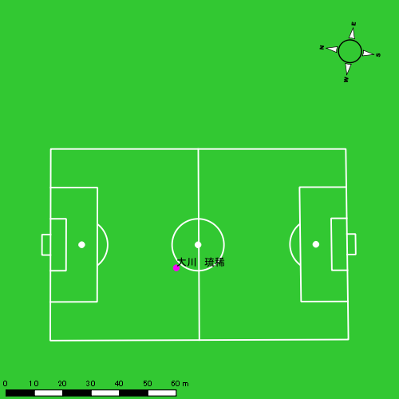 |  |  |  |  | 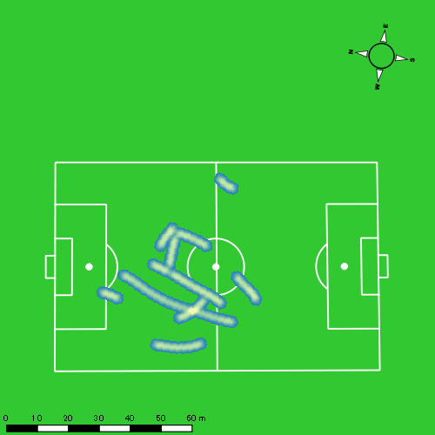 |  |  |  |  |  |  | 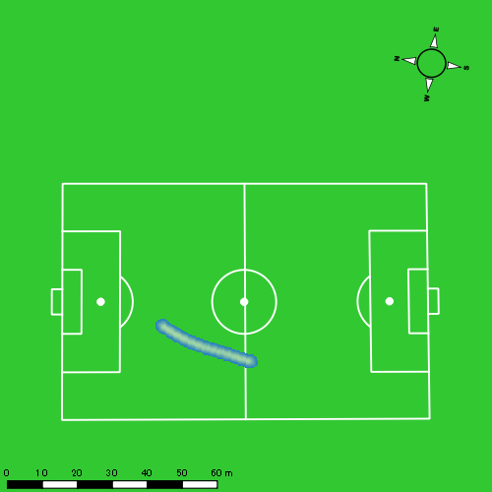 |  |  |  |  |  |  | 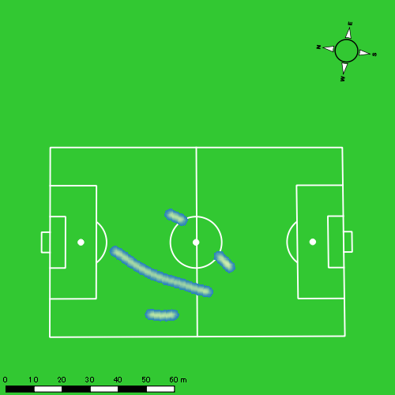
0628vs創成館2nd後半 平均ポジション |  |  |  |  | 0628vs創成館2nd後半 ハイスピードゾーン |  |  |  |  |  |  | 0628vs創成館2nd後半 スプリントゾーン1 |  |  |  |  |  |  | 0628vs創成館2nd後半 スプリントゾーン2 | 0628vs創成館2nd後半 スプリントゾーン3
少ない 出現率 多い
少ない 出現率 多い
少ない 出現率 多い
少ない 出現率 多い
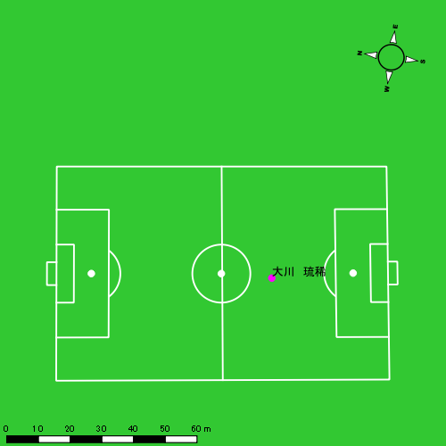 |  |  |  |  | 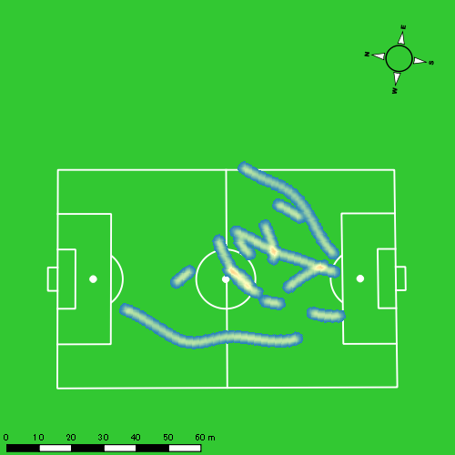 |  |  |  |  |  |  | 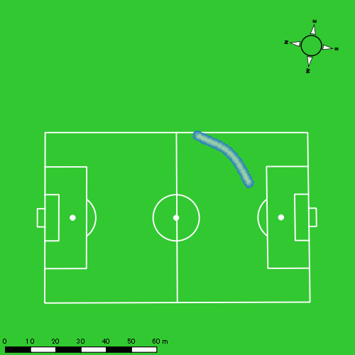 |  |  |  |  |  |  | 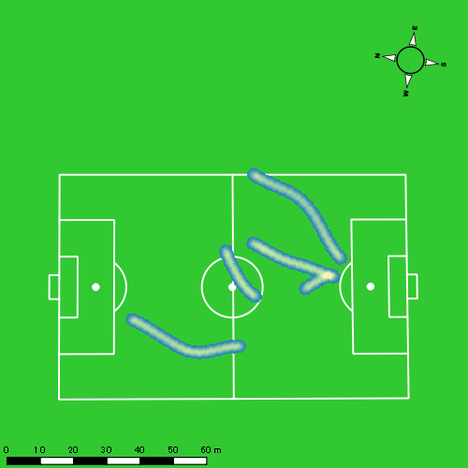

林田 一護
...
 | 計測開始（JST） | 計測終了（JST） | ディフェンディング サード | ミドル サード | アタッキング サード |  | ZONE1 (m, hh:mm:ss) |  | ZONE2 (m, hh:mm:ss) |  | ZONE3 (m, hh:mm:ss) |  | ZONE4 (m, hh:mm:ss) |  | ZONE5 (m, hh:mm:ss) |  | ZONE6 (m, hh:mm:ss) |  | 合計
0628vs創成館2nd前半 | 2025/06/28 16:00:00 - 2025/06/28 16:14:59 |  | 49.68% | 48.60% | 1.73% | 0628vs創成館2nd前半 0 - 15 | 307.09 | 0:07:38 | 810.85 | 0:05:45 | 315.68 | 0:01:16 | 112.48 | 0:00:21 | 2.62 | 0:00:00 | 0.00 | 0:00:00 | 1,548.72
 | 2025/06/28 16:15:00 - 2025/06/28 16:29:59 |  | 29.37% | 65.03% | 5.60% | 15 - 30 | 240.13 | 0:08:40 | 641.61 | 0:04:30 | 386.93 | 0:01:34 | 92.14 | 0:00:16 | 0.00 | 0:00:00 | 0.00 | 0:00:00 | 1,360.81
 | 2025/06/28 16:30:00 - 2025/06/28 16:44:59 |  | 56.83% | 43.13% | 0.04% | 30 - 45 | 335.78 | 0:06:30 | 965.02 | 0:06:50 | 366.00 | 0:01:30 | 51.93 | 0:00:10 | 0.00 | 0:00:00 | 0.00 | 0:00:00 | 1,718.73
 | 2025/06/28 16:45:00 - 2025/06/28 16:48:03 |  | 65.67% | 34.33% | 0.00% | 45 - | 71.14 | 0:01:34 | 191.38 | 0:01:23 | 30.42 | 0:00:07 | 0.00 | 0:00:00 | 0.00 | 0:00:00 | 0.00 | 0:00:00 | 292.94
0628vs創成館2nd後半 | 2025/06/28 17:03:08 - 2025/06/28 17:18:07 |  | 64.50% | 34.62% | 0.89% | 0628vs創成館2nd後半 0 - 15 | 361.56 | 0:07:29 | 842.43 | 0:05:55 | 345.79 | 0:01:25 | 53.97 | 0:00:10 | 0.00 | 0:00:00 | 0.00 | 0:00:00 | 1,603.74
 | 2025/06/28 17:18:08 - 2025/06/28 17:33:07 |  | 69.23% | 30.16% | 0.61% | 15 - 30 | 264.96 | 0:09:48 | 691.92 | 0:04:47 | 101.41 | 0:00:26 | 0.00 | 0:00:00 | 0.00 | 0:00:00 | 0.00 | 0:00:00 | 1,058.30
 | 2025/06/28 17:33:08 - 2025/06/28 17:48:07 |  | 52.92% | 46.82% | 0.26% | 30 - 45 | 320.13 | 0:07:31 | 835.89 | 0:06:07 | 267.39 | 0:01:04 | 95.18 | 0:00:18 | 0.00 | 0:00:00 | 0.00 | 0:00:00 | 1,518.59
 | 2025/06/28 17:48:08 - 2025/06/28 17:53:23 |  | 86.04% | 13.96% | 0.00% | 45 - | 176.75 | 0:03:30 | 203.47 | 0:01:33 | 51.65 | 0:00:13 | 1.07 | 0:00:00 | 0.00 | 0:00:00 | 0.00 | 0:00:00 | 432.94
 |  |  |  |  |  |  | 2,077.54 | 0:52:41 | 5,182.57 | 0:36:49 | 1,865.27 | 0:07:35 | 406.78 | 0:01:14 | 2.62 | 0:00:00 | 0.00 | 0:00:00 | 9,534.78

速度ゾーン（時間割合）グラフ
速度ゾーン（時間割合, セッション別）
速度ゾーン（時間割合詳細）
ZONE1 | ZONE2 | ZONE3 | ZONE4 | ZONE5 | ZONE6 | 0628vs創成館2nd前半 | 50.69% | 38.42% | 9.26% | 1.61% | 0.01% | 0.00% | 0628vs創成館2nd前半 0 - 15 | 50.89% | 38.33% | 8.45% | 2.29% | 0.04% | 0.00%
0:52:41 | 0:36:49 | 0:07:35 | 0:01:14 | 0:00:00 | 0:00:00 | 0628vs創成館2nd後半 | 56.33% | 36.52% | 6.23% | 0.92% | 0.00% | 0.00% | 15 - 30 | 57.78% | 30.00% | 10.42% | 1.80% | 0.00% | 0.00%
 |  |  |  |  |  |  |  |  |  |  |  |  | 30 - 45 | 43.36% | 45.60% | 9.98% | 1.07% | 0.00% | 0.00%
 |  |  |  |  |  |  |  |  |  |  |  |  | 45 - | 50.98% | 45.00% | 4.02% | 0.00% | 0.00% | 0.00%
 |  |  |  |  |  |  |  |  |  |  |  |  | 0628vs創成館2nd後半 0 - 15 | 49.93% | 39.49% | 9.49% | 1.09% | 0.00% | 0.00%
 |  |  |  |  |  |  |  |  |  |  |  |  | 15 - 30 | 65.31% | 31.84% | 2.84% | 0.00% | 0.00% | 0.00%
 |  |  |  |  |  |  |  |  |  |  |  |  | 30 - 45 | 50.16% | 40.73% | 7.16% | 1.96% | 0.00% | 0.00%
 |  |  |  |  |  |  |  |  |  |  |  |  | 45 - | 66.58% | 29.37% | 3.99% | 0.06% | 0.00% | 0.00%

1分毎走行距離
1分毎ハイスピード距離
速度ゾーングラフ
0628vs創成館2nd前半 0 - 15 | 103.24788271 | 6.8127389269
15 - 30 | 90.720441303 | 5.8703789747
30 - 45 | 114.55723859 | 3.3325754297
45 - | 95.524603636 | 0
0628vs創成館2nd後半 0 - 15 | 106.91619215 | 3.4620655471
15 - 30 | 70.487169192 | 0
30 - 45 | 101.22143776 | 5.8499108775
45 - | 82.112297524 | 0

少ない 出現率 多い
少ない 出現率 多い
少ない 出現率 多い
0628vs創成館2nd前半 平均ポジション |  |  |  |  | 0628vs創成館2nd前半 ハイスピードゾーン |  |  |  |  |  |  | 0628vs創成館2nd前半 スプリントゾーン2 |  |  |  |  |  |  | 0628vs創成館2nd前半 スプリントゾーン3
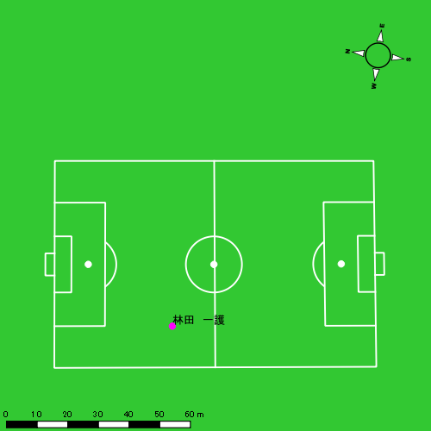 |  |  |  |  | 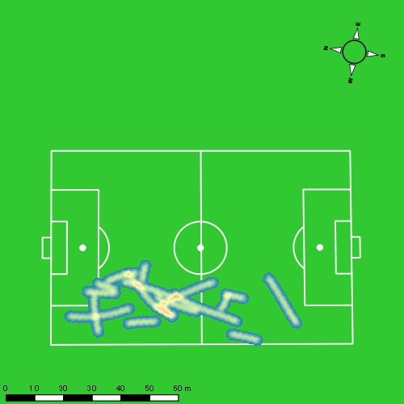
0628vs創成館2nd後半 平均ポジション |  |  |  |  | 0628vs創成館2nd後半 ハイスピードゾーン |  |  |  |  |  |  | 0628vs創成館2nd後半 スプリントゾーン2 |  |  |  |  |  |  | 0628vs創成館2nd後半 スプリントゾーン3
少ない 出現率 多い
少ない 出現率 多い
少ない 出現率 多い

江入 亮介
...
 | 計測開始（JST） | 計測終了（JST） | ディフェンディング サード | ミドル サード | アタッキング サード |  | ZONE1 (m, hh:mm:ss) |  | ZONE2 (m, hh:mm:ss) |  | ZONE3 (m, hh:mm:ss) |  | ZONE4 (m, hh:mm:ss) |  | ZONE5 (m, hh:mm:ss) |  | ZONE6 (m, hh:mm:ss) |  | 合計
江入 亮介 |  |  |  |  |  |  | -5.4km/h |  | 5.4km/h-12.6km/h |  | 12.6km/h-18.0km/h |  | 18.0km/h-23.4km/h |  | 23.4km/h-28.8km/h |  | 28.8km/h-
0628vs創成館2nd前半 | 2025/06/28 16:00:00 - 2025/06/28 16:14:59 |  | 17.70% | 52.34% | 29.96% | 0628vs創成館2nd前半 0 - 15 | 249.04 | 0:06:32 | 889.46 | 0:06:20 | 391.62 | 0:01:35 | 173.74 | 0:00:31 | 13.33 | 0:00:02 | 0.00 | 0:00:00 | 1,717.18
 | 2025/06/28 16:15:00 - 2025/06/28 16:29:59 |  | 8.01% | 45.25% | 46.74% | 15 - 30 | 258.13 | 0:08:26 | 682.74 | 0:05:12 | 248.06 | 0:01:00 | 109.69 | 0:00:19 | 15.25 | 0:00:02 | 0.00 | 0:00:00 | 1,313.88
 | 2025/06/28 16:30:00 - 2025/06/28 16:44:59 |  | 14.55% | 73.94% | 11.50% | 30 - 45 | 348.98 | 0:06:17 | 892.91 | 0:06:31 | 457.56 | 0:01:51 | 99.57 | 0:00:18 | 22.50 | 0:00:03 | 0.00 | 0:00:00 | 1,821.52
 | 2025/06/28 16:45:00 - 2025/06/28 16:48:03 |  | 39.27% | 55.26% | 5.47% | 45 - | 86.85 | 0:01:51 | 130.72 | 0:01:01 | 31.07 | 0:00:08 | 21.04 | 0:00:04 | 6.72 | 0:00:01 | 0.00 | 0:00:00 | 276.41
0628vs創成館2nd後半 | 2025/06/28 17:03:08 - 2025/06/28 17:18:07 |  | 32.59% | 62.78% | 4.64% | 0628vs創成館2nd後半 0 - 15 | 342.98 | 0:06:55 | 845.28 | 0:06:01 | 374.26 | 0:01:31 | 146.59 | 0:00:26 | 49.38 | 0:00:07 | 0.00 | 0:00:00 | 1,758.48
 | 2025/06/28 17:18:08 - 2025/06/28 17:33:07 |  | 38.14% | 55.10% | 6.76% | 15 - 30 | 291.95 | 0:09:32 | 575.62 | 0:04:11 | 260.26 | 0:01:03 | 75.06 | 0:00:13 | 2.46 | 0:00:00 | 0.00 | 0:00:00 | 1,205.35
 | 2025/06/28 17:33:08 - 2025/06/28 17:46:42 |  | 26.15% | 65.09% | 8.75% | 30 - 45 | 308.30 | 0:06:29 | 769.41 | 0:05:36 | 339.45 | 0:01:23 | 37.17 | 0:00:07 | 0.00 | 0:00:00 | 0.00 | 0:00:00 | 1,454.34
 |  |  |  |  |  |  | 1,886.25 | 0:46:02 | 4,786.14 | 0:34:52 | 2,102.28 | 0:08:30 | 662.86 | 0:01:58 | 109.64 | 0:00:16 | 0.00 | 0:00:00 | 9,547.16

速度ゾーン（時間割合）グラフ
速度ゾーン（時間割合, セッション別）
速度ゾーン（時間割合詳細）
ZONE1 | ZONE2 | ZONE3 | ZONE4 | ZONE5 | ZONE6 | 0628vs創成館2nd前半 | 48.08% | 39.65% | 9.48% | 2.50% | 0.29% | 0.00% | 0628vs創成館2nd前半 0 - 15 | 43.57% | 42.21% | 10.56% | 3.45% | 0.22% | 0.00%
0:46:02 | 0:34:52 | 0:08:30 | 0:01:58 | 0:00:16 | 0:00:00 | 0628vs創成館2nd後半 | 52.59% | 36.29% | 9.06% | 1.77% | 0.28% | 0.00% | 15 - 30 | 56.27% | 34.67% | 6.69% | 2.13% | 0.24% | 0.00%
 |  |  |  |  |  |  |  |  |  |  |  |  | 30 - 45 | 41.93% | 43.40% | 12.29% | 2.02% | 0.36% | 0.00%
 |  |  |  |  |  |  |  |  |  |  |  |  | 45 - | 60.22% | 33.15% | 4.13% | 1.96% | 0.54% | 0.00%
 |  |  |  |  |  |  |  |  |  |  |  |  | 0628vs創成館2nd後半 0 - 15 | 46.07% | 40.16% | 10.11% | 2.89% | 0.78% | 0.00%
 |  |  |  |  |  |  |  |  |  |  |  |  | 15 - 30 | 63.51% | 27.91% | 7.04% | 1.49% | 0.04% | 0.00%
 |  |  |  |  |  |  |  |  |  |  |  |  | 30 - 45 | 47.73% | 41.28% | 10.13% | 0.86% | 0.00% | 0.00%

1分毎走行距離
1分毎ハイスピード距離
速度ゾーングラフ
0628vs創成館2nd前半 0 - 15 | 114.47887104 | 12.336892923
15 - 30 | 87.584199158 | 7.4843570948
30 - 45 | 121.43484118 | 7.4086776282
45 - | 90.132668213 | 9.0540610032
0628vs創成館2nd後半 0 - 15 | 117.23214888 | 12.073416553
15 - 30 | 80.336754957 | 5.0328348759
30 - 45 | 107.04942423 | 2.2068672875

0628vs創成館2nd前半 平均ポジション |  |  |  |  | 0628vs創成館2nd前半 ハイスピードゾーン |  |  |  |  |  |  | 0628vs創成館2nd前半 スプリントゾーン1 |  |  |  |  |  |  | 0628vs創成館2nd前半 スプリントゾーン2 | 0628vs創成館2nd前半 スプリントゾーン3
少ない 出現率 多い
少ない 出現率 多い
少ない 出現率 多い
少ない 出現率 多い
0628vs創成館2nd後半 平均ポジション |  |  |  |  | 0628vs創成館2nd後半 ハイスピードゾーン |  |  |  |  |  |  | 0628vs創成館2nd後半 スプリントゾーン1 |  |  |  |  |  |  | 0628vs創成館2nd後半 スプリントゾーン2 | 0628vs創成館2nd後半 スプリントゾーン3
少ない 出現率 多い
少ない 出現率 多い
少ない 出現率 多い
少ない 出現率 多い

中村 莉士
...
 | 計測開始（JST） | 計測終了（JST） | ディフェンディング サード | ミドル サード | アタッキング サード |  | ZONE1 (m, hh:mm:ss) |  | ZONE2 (m, hh:mm:ss) |  | ZONE3 (m, hh:mm:ss) |  | ZONE4 (m, hh:mm:ss) |  | ZONE5 (m, hh:mm:ss) |  | ZONE6 (m, hh:mm:ss) |  | 合計
中村 莉士 |  |  |  |  |  |  | -5.4km/h |  | 5.4km/h-12.6km/h |  | 12.6km/h-18.0km/h |  | 18.0km/h-23.4km/h |  | 23.4km/h-28.8km/h |  | 28.8km/h-
0628vs創成館2nd前半 | 2025/06/28 16:00:00 - 2025/06/28 16:14:59 |  | 24.74% | 62.49% | 12.77% | 0628vs創成館2nd前半 0 - 15 | 313.92 | 0:06:28 | 945.86 | 0:06:53 | 339.16 | 0:01:24 | 82.11 | 0:00:15 | 0.00 | 0:00:00 | 0.00 | 0:00:00 | 1,681.04
 | 2025/06/28 16:15:00 - 2025/06/28 16:29:59 |  | 11.24% | 51.23% | 37.53% | 15 - 30 | 283.75 | 0:08:14 | 731.11 | 0:05:04 | 329.83 | 0:01:20 | 106.98 | 0:00:19 | 12.38 | 0:00:02 | 0.00 | 0:00:00 | 1,464.04
 | 2025/06/28 16:30:00 - 2025/06/28 16:44:59 |  | 27.92% | 67.11% | 4.97% | 30 - 45 | 307.13 | 0:04:59 | 1,101.55 | 0:07:57 | 413.97 | 0:01:42 | 120.10 | 0:00:22 | 3.94 | 0:00:01 | 0.00 | 0:00:00 | 1,946.70
 | 2025/06/28 16:45:00 - 2025/06/28 16:48:03 |  | 48.55% | 46.53% | 4.93% | 45 - | 54.90 | 0:01:08 | 211.16 | 0:01:38 | 54.04 | 0:00:13 | 15.80 | 0:00:03 | 11.06 | 0:00:02 | 0.00 | 0:00:00 | 346.97
0628vs創成館2nd後半 | 2025/06/28 17:03:08 - 2025/06/28 17:18:07 |  | 38.09% | 60.07% | 1.84% | 0628vs創成館2nd後半 0 - 15 | 313.83 | 0:07:13 | 881.75 | 0:06:08 | 297.37 | 0:01:14 | 114.69 | 0:00:20 | 33.76 | 0:00:05 | 0.00 | 0:00:00 | 1,641.41
 | 2025/06/28 17:18:08 - 2025/06/28 17:33:07 |  | 42.90% | 53.68% | 3.42% | 15 - 30 | 251.34 | 0:08:51 | 683.70 | 0:04:51 | 274.56 | 0:01:07 | 58.75 | 0:00:10 | 0.00 | 0:00:00 | 0.00 | 0:00:00 | 1,268.35
 | 2025/06/28 17:33:08 - 2025/06/28 17:37:37 |  | 21.88% | 70.01% | 8.11% | 30 - 45 | 96.81 | 0:02:12 | 221.05 | 0:01:41 | 131.30 | 0:00:32 | 27.78 | 0:00:05 | 0.00 | 0:00:00 | 0.00 | 0:00:00 | 476.94
 |  |  |  |  |  |  | 1,621.67 | 0:39:05 | 4,776.19 | 0:34:13 | 1,840.23 | 0:07:32 | 526.20 | 0:01:35 | 61.15 | 0:00:09 | 0.00 | 0:00:00 | 8,825.44

速度ゾーン（時間割合）グラフ
速度ゾーン（時間割合, セッション別）
速度ゾーン（時間割合詳細）
ZONE1 | ZONE2 | ZONE3 | ZONE4 | ZONE5 | ZONE6 | 0628vs創成館2nd前半 | 43.31% | 44.82% | 9.69% | 2.05% | 0.14% | 0.00% | 0628vs創成館2nd前半 0 - 15 | 43.10% | 45.92% | 9.31% | 1.67% | 0.00% | 0.00%
0:39:05 | 0:34:13 | 0:07:32 | 0:01:35 | 0:00:09 | 0:00:00 | 0628vs創成館2nd後半 | 52.96% | 36.74% | 8.34% | 1.73% | 0.23% | 0.00% | 15 - 30 | 54.91% | 33.82% | 8.93% | 2.13% | 0.20% | 0.00%
 |  |  |  |  |  |  |  |  |  |  |  |  | 30 - 45 | 33.20% | 52.96% | 11.33% | 2.44% | 0.07% | 0.00%
 |  |  |  |  |  |  |  |  |  |  |  |  | 45 - | 37.07% | 53.37% | 7.17% | 1.52% | 0.87% | 0.00%
 |  |  |  |  |  |  |  |  |  |  |  |  | 0628vs創成館2nd後半 0 - 15 | 48.13% | 40.91% | 8.18% | 2.24% | 0.53% | 0.00%
 |  |  |  |  |  |  |  |  |  |  |  |  | 15 - 30 | 59.04% | 32.38% | 7.42% | 1.16% | 0.00% | 0.00%
 |  |  |  |  |  |  |  |  |  |  |  |  | 30 - 45 | 48.74% | 37.41% | 11.93% | 1.93% | 0.00% | 0.00%

1分毎走行距離
1分毎ハイスピード距離
速度ゾーングラフ
0628vs創成館2nd前半 0 - 15 | 112.0694614 | 5.4017755983
15 - 30 | 97.602779156 | 7.7547569806
30 - 45 | 129.74375467 | 6.9345315574
45 - | 113.04904646 | 7.7682920198
0628vs創成館2nd後半 0 - 15 | 109.42700716 | 9.8301649524
15 - 30 | 84.510975508 | 3.6641352226
30 - 45 | 105.90399796 | 6.1726074803

0628vs創成館2nd前半 平均ポジション |  |  |  |  | 0628vs創成館2nd前半 ハイスピードゾーン |  |  |  |  |  |  | 0628vs創成館2nd前半 スプリントゾーン1 |  |  |  |  |  |  | 0628vs創成館2nd前半 スプリントゾーン2 | 0628vs創成館2nd前半 スプリントゾーン3
少ない 出現率 多い
少ない 出現率 多い
少ない 出現率 多い
少ない 出現率 多い
0628vs創成館2nd後半 平均ポジション |  |  |  |  | 0628vs創成館2nd後半 ハイスピードゾーン |  |  |  |  |  |  | 0628vs創成館2nd後半 スプリントゾーン1 |  |  |  |  |  |  | 0628vs創成館2nd後半 スプリントゾーン2 | 0628vs創成館2nd後半 スプリントゾーン3
少ない 出現率 多い
少ない 出現率 多い
少ない 出現率 多い
少ない 出現率 多い

山口 颯愛
...
山口 颯愛 | 計測開始（JST） | 計測終了（JST） | 計測時間 (hh:mm:ss) | 走行距離(m) | %HIR | ハイスピード 距離(m) | スプリント回数 (24.00km/h) | スプリント回数 (20.00km/h) | スプリント回数 (18.00km/h) | スプリント 距離(m) (24.00km/h) | スプリント距離(m) (20.00km/h) | スプリント距離(m) (18.00km/h) | 1分毎走行距離(m) | 平均速度（km/h） | 今回最高 速度（km/h） | 高強度 エフォート | 加速回数 (3.0m/s^2) | 加速回数 (2.5m/s^2) | 加速回数 (2.0m/s^2) | 加速度max (m/s^2) | 減速回数 (3.0m/s^2) | 減速回数 (2.5m/s^2) | 減速回数 (2.0m/s^2) | 減速度max (m/s^2) | インパクト回数
0628vs創成館2nd後半 | 2025/06/28 17:37:38 | 2025/06/28 17:48:08 | 0:10:30 | 1,415.40 | 8.90% | 125.90 | 0 | 5 | 9 | 0.00 | 60.44 | 125.90 | 134.80 | 8.09 | 22.41 | 209 | 0 | 12 | 38 | 2.95 | 5 | 13 | 30 | -3.47 | 132 | 133
 | 2025/06/28 17:48:08 | 2025/06/28 17:53:24 | 0:05:16 | 597.12 | 0.00% | 0.00 | 0 | 0 | 0 | 0.00 | 0.00 | 0.00 | 113.38 | 6.81 | 18.70 | 83 | 2 | 4 | 12 | 3.39 | 1 | 9 | 19 | -3.56 | 49 | 35
 |  | 合計 (hh:mm:ss) | 0:15:46

 | 計測開始（JST） | 計測終了（JST） | ディフェンディング サード | ミドル サード | アタッキング サード |  | ZONE1 (m, hh:mm:ss) |  | ZONE2 (m, hh:mm:ss) |  | ZONE3 (m, hh:mm:ss) |  | ZONE4 (m, hh:mm:ss) |  | ZONE5 (m, hh:mm:ss) |  | ZONE6 (m, hh:mm:ss) |  | 合計
山口 颯愛 |  |  |  |  |  |  | -5.4km/h |  | 5.4km/h-12.6km/h |  | 12.6km/h-18.0km/h |  | 18.0km/h-23.4km/h |  | 23.4km/h-28.8km/h |  | 28.8km/h-
0628vs創成館2nd後半 | 2025/06/28 17:37:38 - 2025/06/28 17:48:07 |  | 29.20% | 61.42% | 9.37% | 0628vs創成館2nd後半 30 - 45 | 156.58 | 0:03:42 | 669.50 | 0:04:34 | 456.21 | 0:01:50 | 133.11 | 0:00:24 | 0.00 | 0:00:00 | 0.00 | 0:00:00 | 1,415.40
 | 2025/06/28 17:48:08 - 2025/06/28 17:53:23 |  | 61.63% | 38.37% | 0.00% | 45 - | 133.54 | 0:02:16 | 332.77 | 0:02:27 | 127.47 | 0:00:32 | 4.13 | 0:00:01 | 0.00 | 0:00:00 | 0.00 | 0:00:00 | 597.92
 |  |  |  |  |  |  | 290.12 | 0:05:58 | 1,002.27 | 0:07:02 | 583.69 | 0:02:21 | 137.24 | 0:00:25 | 0.00 | 0:00:00 | 0.00 | 0:00:00 | 2,013.32

速度ゾーン（時間割合）グラフ
速度ゾーン（時間割合, セッション別）
速度ゾーン（時間割合詳細）
ZONE1 | ZONE2 | ZONE3 | ZONE4 | ZONE5 | ZONE6 | 0628vs創成館2nd後半 | 37.87% | 44.58% | 14.95% | 2.60% | 0.00% | 0.00% | 0628vs創成館2nd後半 30 - 45 | 35.25% | 43.54% | 17.43% | 3.78% | 0.00% | 0.00%
0:05:58 | 0:07:02 | 0:02:21 | 0:00:25 | 0:00:00 | 0:00:00 |  |  |  |  |  |  |  | 45 - | 43.10% | 46.65% | 10.00% | 0.25% | 0.00% | 0.00%

1分毎走行距離
1分毎ハイスピード距離
速度ゾーングラフ
0628vs創成館2nd後半 30 - 45 | 134.80030186 | 11.990516078
45 - | 113.37797236 | 0

0628vs創成館2nd後半 平均ポジション |  |  |  |  | 0628vs創成館2nd後半 ハイスピードゾーン |  |  |  |  |  |  | 0628vs創成館2nd後半 スプリントゾーン2 |  |  |  |  |  |  | 0628vs創成館2nd後半 スプリントゾーン3
少ない 出現率 多い
少ない 出現率 多い
少ない 出現率 多い

